Распродажа
 |  |  |  | на ассортимент "Распродажа" скидки не применяются
 |  | РАСПРОДАЖА |  | цены действительны с | 2026-07-24
Категория | Наименование |  | особенности |  | ЦЕНА руб/шт
Столбы | 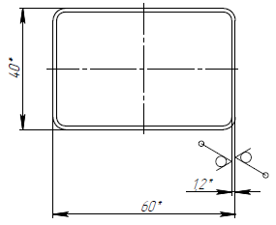 | Столб 60х40х1,2 мм высота 1700 мм RAL 7016 RAL 8017 | не прайсовая позиция столб без отверстий |  | 362
Секция | 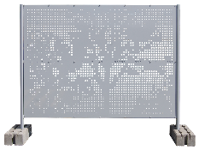 | Секция перфорированного ограждения Дерево 1,7 (бывш. Tree) рама - RAL 7040 полотно не окрашено - Zn | стандартная позиция по распродажной цене высота - 1,7 м ширина - 2,07 м толщина листа - 0,9 мм |  | 4,000
Панели | 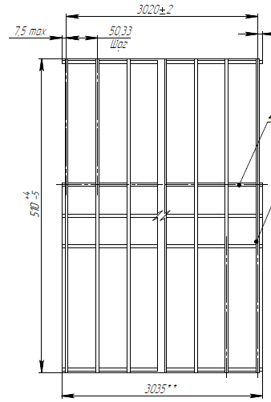 | Profi 0,53x3,0 м ZN ячейка 200х50 мм | нестандартная высота 1 гиб посредине панели нестандартный размер ячеек (стандарт 200х55 мм) |  | 533
 |  | Profi Plus 1,23x2,5 м RAL 6005 ячейка 200х55 мм | стандартная позиция по распродажной цене |  | 1,198
 | 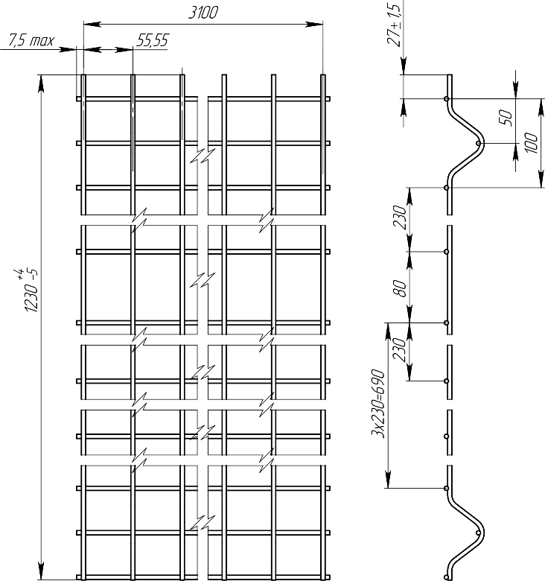 | Profi 1,23x3,1 м RAL 9005 ячейка 230х55 мм | нестандартный размер ячеек (стандарт 200х55 мм) |  | 1,070
 |  | Profi Plus 1,4x2,5 м RAL 6005 ячейка 200х55 мм | нестандартная высота панели (стандарт 1,43 м) |  | 1,351
 |  | Profi Plus 1,53x2,5 м RAL 6005 ячейка 200х50 мм | нестандартный размер ячеек (стандарт 200х55 мм) |  | 1,636
 |  | Profi 1,53x3,1 м RAL 5005 ячейка 230х55 мм | нестандартный размер ячеек (стандарт 200х55 мм) |  | 1,883
 |  | Medium Plus 2,43x2,5 м RAL 6005 ячейка 200х60 мм | нестандартный размер ячеек (стандарт 200х55 мм) |  | 1,545
 |  | Profi Plus 2,83x2,5 м RAL 6005 ячейка 200х55 мм | нестандартная ширина (стандрат для панелей такой высоты - 2,43 м) |  | 2,673
Ворота | 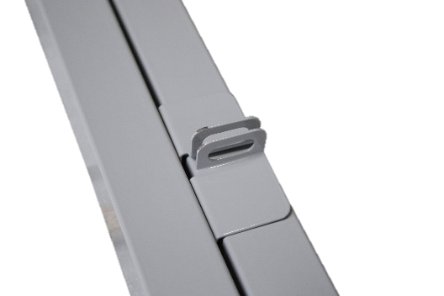 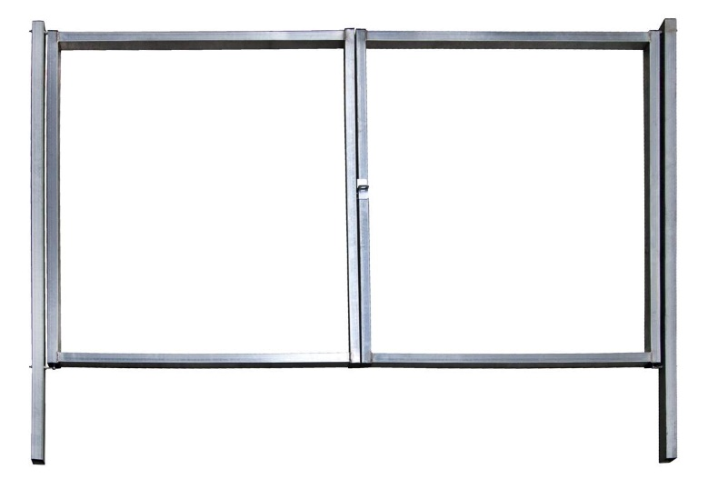 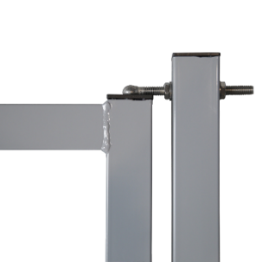 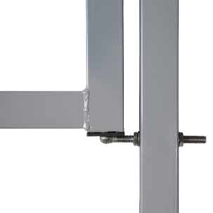 | Ворота Colority Zinc 2,03x3,45 м RAL 7040 | конструктив образца 2012 года: рамки ворот из профиля 62х55х1,4 мм с фальцевым швом столбы 80х80х2,0 мм петли Locinox GBM12-150, угол открывания 110˚ притворные планки для навесного замка |  | 12,000
 |  | Ворота Profi 2,03x4,0 м ПФ Н5 RAL 5005 | столбы с приваренными усиленными фланцами 230х230 мм прямые наконечники для крепления ПББ 500, 600 |  | 23,000
 |  | Ворота Profi_5 NoLock ПФ Н9 ЗС 2,43x6,0 м RAL 1021 / 9005 ячейка 150х50 мм | толщина прутка в цинке 5,0 мм => в полимере 5,2 мм столбы в цвете RAL 9005 рамки и панели заполнения в цвете RAL 1021 столбы с приваренными усиленными фланцами 400х400 мм прямые наконечники для крепления ПББ 900 ворота без замка, с засовом |  | 38,400
Полный список позиций смотрите в Grand Line Маркет в папке "Распродажа"
Уточняйте доступное количество у Вашего менеджера Grand Line или в Grand Line Маркет перед выставлением счета заказчику

Модульные ограждения
 |  |  | Модульные ограждения Grand Line® |  |  |  |  |  | цены действительны с | 2026-07-24
Изображение продукции | Наименование | Высота ограждения, м | Комплект прямого не замкнутого участка ограждения под бетонирование. Без учета финишных столбов и калиток с воротами |  |  |  |  | Цена за 1 п.м. комплекта, руб. Внимание! Расчет теоретический. Продажа ведется по ЭЛЕМЕНТАМ и расчет по конкретному участку будет отличаться!
 |  |  |  |  |  |  |  | Реком розничная цена, руб/п.м.
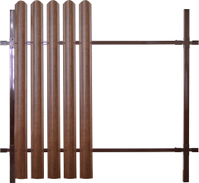 | Grand Line® Colority® Zinc | 2 | Труба 40*20*2500 мм - 2 шт. Cтолб 62*55*2500 (3000) мм - 1 шт. Х-кронштейн Pro- 2 шт. (заполнение в комплект не входит) |  |  |  |  | высота столбов 62х55
 |  |  |  |  |  |  |  | Цинк |  | Полимер
 |  |  |  |  |  |  |  | 2,5 м | 3,0 м | 2,5 м | 3,0 м
 |  |  |  |  |  |  |  | 1,386 | 1,519 | 1,629 | 1,779
 | Grand Line® Colority® | 2 | Труба 40*20*3000 мм - 2 шт. (ч/м + полимер) Cтолб 60*60*3000 мм - 1 шт. (ч/м + полимер) Х-кронштейн 60x40 - 2 шт. (заполнение в комплект не входит) |  |  |  |  | Полимер
 |  |  |  |  |  |  |  | 1,323 |  | Стоимость расчитана для регионов Обнинск и Белоруссия
 |  |  | Комплект на 2,5 метра прямого не замкнутого участка ограждения под бетонирование. Без учета финишных столбов и калиток с воротами |  |  |  |  | высота стоек 84х48
 |  |  |  |  |  |  |  | 2,5 м |  | 3,0 м
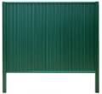 | Grand Line® Estet | 1.65 | Панель Estet 860*1600 (1970) мм - 3 шт. Направляющая 60*20*2500 мм - 2 шт. Стойка 84*48*2500 (3000) мм - 2 шт. Крышка универсальная - 1 шт. |  |  |  |  | 3,622 |  | 3,811
 |  | 2 |  |  |  |  |  | 4,000 |  | 4,189
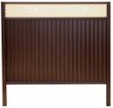 | Grand Line® Estet Plus | 2 | Панель Estet 860*1600 (1970) мм - 3 шт. Направляющая 60*20*2500 мм - 3 шт. Декоративное полотно 360*2500 мм -1 шт. Стойка 84*48*2500 (3000) мм - 2 шт. Столб 90*55*3000 мм - 1 шт (для ограждения 2,4 м) Крышка универсальная - 1 шт / Крышка - 2 шт. |  |  |  |  | 4,808 |  | 5,003
 |  | 2.4 |  |  |  |  |  | 6,505 |  | 6,703
Элементы модульных ограждений Grand Line®
Изображение продукции | Наименование |  | Габаритные размеры, мм | Кол-во в упак , шт. | Вес, кг/шт. | Покрытие | Толщина, мм | Рекомендованная розничная цена, руб/шт
 | Панель Estet |  | ширина - 860 (830) мм длина - "под заказ" от 1,4 до 3,5 м |  | 3,94 кг/пог.м | полиэстер двс | 0.5 | 990 |  | руб / м2
 | Внимание! Наценка за малый объем заказа (см. примечание)
 | Профнастил ПН С21 |  | ширина - 1040 (985) мм длина - "под заказ" |  |  | полиэстер двс | 0.45 | 866 |  | руб / м2

 | Декоративное полотно |  | 360*2500 | 25 | 3.60 | цинк + полимер | 0.5 | 1745
 | Направляющая |  | 60*20*2500 | 50 | 3.30 | полиэстер двс | 0.9 | 1185
 |  |  | 60*20*3070 |  | 3.93 |  |  | 1422
 | Стойка |  | 84*48*2500 | 50 | 3.30 | полиэстер двс | 0.9 | 1185
 |  |  | 84*48*3000 |  | 3.96 |  |  | 1421
 | Крышка универсальная |  | 100*87*29 | 80 | 0.06 | полиэстер двс | 0.5 | 78
 | Крышка |  | 50*83*29 | 160 | 0.03 | полиэстер двс | 0.5 | 59
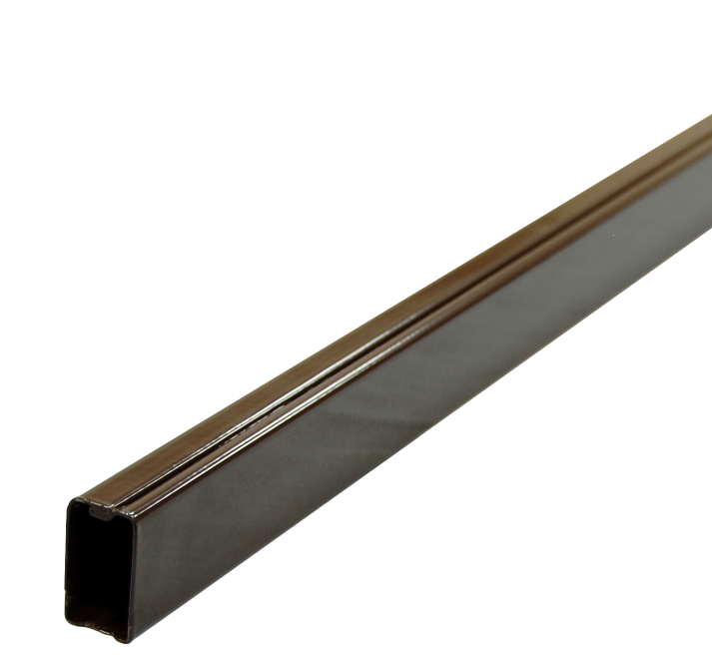 | Труба оцинкованная Colority Цинк |  | 40*20*2000 | 180 | 1.94 | цинк Zn | 1.0 | 502
 |  |  | 40*20*2500 |  | 2.425 | цинк Zn |  | 628
 |  |  |  |  |  | цинк + полимер |  | 732
 |  |  | 40*20*3000 |  | 2.910 | цинк Zn |  | 754
 |  |  |  |  |  | цинк + полимер |  | 879
 | Труба черный металл Colority |  | 40*20*3000 | 180 | 3.87 | ч/м + полимер | 1.5 | 650 |  | Цена указана для регионов Обнинск и Белоруссия. Для остальных регионов действует наценка
 |  |  |  |  | 5.10 | ч/м + полимер | 2.0 | 777
 | Cтолб + заглушка оцинкованный |  | 62*55*2000 | 96 | 5.42 | цинк Zn | 1.4 | 1,339
 |  |  | 62*55*2500 |  | 6.78 | цинк Zn |  | 1,675
 |  |  | 62*55*3000 |  | 8.13 | цинк Zn |  | 2,008
 |  |  | 90*55*3000 | 64 | 11.64 | цинк Zn | 1.6 | 2,875
 |  |  | 90*55*4000 |  | 15.52 | цинк Zn |  | 3,833
 |  |  | цены на Окрашенные столбы 62х55 и 90х55 см. на странице "Элементы панельных ограждений-1"
 | Cтолб + заглушка черный металл Colority |  | 60*60*3000 | 96 | 8.10 | ч/м + полимер | 1.5 | 1347 |  | Цена указана для регионов Обнинск и Белоруссия. Для остальных регионов действует наценка
 |  |  |  |  | 10.74 | ч/м + полимер | 2.0 | 1768
 | Х-кронштейн Pro Colority Цинк для 62х55 - 40х20 |  | 248*109*40 | 42 | 0.25 | цинк Zn | 1.4 | 144
 |  |  |  |  |  | цинк + полимер |  | 243
 | Х-кронштейн 60x40 Colority для 60х60 - 40х20 |  |  | 50 | 0.26 | цинк + полимер | 1.5 | 207 |  | Цена указана для регионов Обнинск и Белоруссия. Для остальных регионов действует наценка
 | Кронштейн универсальный накладной |  | 76*85*25 |  | 0.126 | цинк + полимер | 3.0 | 188
 | Заглушка GL 62*55 |  | 62*55*30 | 400 | - | ПВХ | - | 87
 | Корректор для ремонта царапин цвета по RAL |  | 12 мл. | - |  |  |  | 705
 | Заклепка цветная 3,2*8 цвет по RAL |  | RAL 3005, 6005, 8017 | 1000 |  | полимер | - | 2.43
 | Саморез металл-металл 5,5*19 цвет по RAL |  |  | 250 |  | полимер | - | 5.60

Цвета ограждений |  | на складе |  | стандартные
Colority® Zinc (для сеций шириной 2,5 м) |  | RAL 6005, RAL 7024, RAL 8017 |  | RAL 3005, RAL 6005, RAL 7024, RAL 7040, RAL 8017, RR32 |  |  |  | ===> | Столбы и трубы в стандартных цветах изготавливаются объемом от 60 шт каждой номенклатуры
Ворота и калитки Colority® Zinc |  | RAL 7024, RAL 7040, RAL 8017 |  | RAL 6005, RAL 7024, RAL 7040, RAL 8017, RR32
Colority® Black |  | RAL 7024, RAL 7040, RAL 8017
Estet и Estet Plus |  | RAL 7024, RAL 8017, RR 32
Декораивное полотно |  | RAL 1013, RAL 1014, RAL 8017 |  | под заказ ===> |  | RAL 3005, RAL 6005 |  | ===> | от 70 штук
Направляющие 60*20*3070 |  | производятся только в цветах ===> |  | RAL 6005, RAL 7024, RAL 8017
Наценки за малый объем Панелей Estet: 1-5 м2 - 70%; 5-10 м2 - 30%; 10-25 м2 - 15% |  |  |  |  |  |  |  | Все цены указаны с НДС на складе завода Grand Line

Ваша Скидка | Ограждения | Саморезы 5,5x19 | Заклепка 3,2х8
 | 0% | 0% | 0%

Панельные ограждения GL (стр.1)
 |  |  |  | Панели MEDIUM, PROFI, EXPERT |  |  |  |  | цены действительны с | 2026-07-24
Наименование | Высота х Ширина, м. | Кол-во ребер, шт. | Размер ячейки, мм (высота х ширина) | примечание № | Вес панели с покрытием, кг | Кол-во в упаковке, шт. | Рекомендованная розничная цена за 1 панель, руб/шт |  | Цена за 1 п.м. комплекта прямого не замкнутого участка (столб 62*55 под бетон + панель + скоба-болт/2,5), руб. Внимание! Расчет теоретический. Продажа ведется по ЭЛЕМЕНТАМ и расчет по конкретному участку будет отличаться!
 |  |  |  |  |  |  | Zn | PE | Zn | PE
Панель MEDIUM Оцинкованная или Оцинкованная с Полимерным покрытием ячейка основная 200х55 мм диаметр прутка оцинкованного 3,8 мм с полимерным покрытием 4,0 мм | 0,63 х 2,5 | 2 | 200х55 | № 2 | 4.40 | 160 | 1,113 | 1,281 | 854 | 968
 | 0,83 х 2,5 | 2 | 200х55 |  | 5.44 | 160 | 1,376 | 1,584 | 1,019 | 1,157
 | 1,03 х 2,5 | 2 | 200х55 | № 2 | 6.49 | 80 | 1,528 | 1,759 | 1,139 | 1,294
 | 1,23 х 2,5 | 2 | 200х55 | № 2 | 7.52 | 80 | 1,771 | 2,039 | 1,295 | 1,474
 | 1,43 х 2,5 | 2 | 200х55 |  | 8.68 | 80 | 1,968 | 2,266 | 1,434 | 1,634
 | 1,53 х 2,5 | 3 | 200х60 | № 1,2 | 9.14 | 80 | 2,072 | 2,386 | 1,488 | 1,689
 | 1,53 х 2,5 | 3 | 200х55 | № 2,3 | 9.54 | 80 | 2,163 | 2,490 | 1,524 | 1,731
 | 1,73 х 2,5 | 3 | 200х60 | № 1,2 | 10.13 | 80 | 2,297 | 2,644 | 1,633 | 1,856
 | 1,73 х 2,5 | 3 | 200х55 | № 2,3,5 | 10.59 | 80 | 2,401 | 2,764 | 1,675 | 1,904
 | 1,73 х 3,0 | 3 | 200х55 | № 2 | 12.68 | 80 | - | 3,310 | - | 2,122
 | 1,93 х 2,5 | 3 | 200х55 |  | 11.63 | 80 | 2,536 | 2,920 | 1,780 | 2,025
 | 2,03 х 2,5 | 4 | 200х60 | № 1,2 | 12.07 | 80 | 2,631 | 3,030 | 1,886 | 2,140
 | 2,03 х 2,5 | 4 | 200х55 | № 1,2,3,4,5 | 12.59 | 80 | 2,745 | 3,160 | 1,932 | 2,192
 | 2,03 х 3,0 | 4 | 200х55 | № 2 | 15.07 | 80 | - | 3,783 | - | 2,442
 | 2,23 х 2,5 | 4 | 200х55 |  | 13.65 | 80 | 2,976 | 3,426 | 2,158 | 2,451
 | 2,43 х 2,5 | 4 | 200х55 | № 2 | 14.69 | 70 | 3,202 | 3,687 | 2,248 | 2,556
переход на Ограждения Medium
на сайте www.grandline.ru
 | 2,63 х 2,4 | 4 | 200х55 |  | 15.04 | 60 | 3,279 | 3,775 | 2,569 | 2,922
 | 2,83 х 2,4 | 4 | 200х55 |  | 16.64 | 60 | 3,773 | 4,344 | 2,767 | 3,150
 | 3,03 х 2,4 | 4 | 200х55 |  | 17.03 | 60 | 3,861 | 4,446 | 2,802 | 3,191
 | 3,33 х 2,4 | 5 | 200х55 |  | 18.95 | 60 | 4,296 | 4,947 | 3,892 | 4,426
Панель PROFI Оцинкованная или Оцинкованная с Полимерным покрытием ячейка основная 200х55 мм диаметр прутка оцинкованного 4,8 мм с полимерным покрытием 5,0 мм | 0,63 х 2,5 | 2 | 200х55 |  | 7.00 | 120 | 1,721 | 1,941 | 1,098 | 1,232
 | 0,83 х 2,5 | 2 | 200х55 |  | 8.75 | 120 | 2,152 | 2,426 | 1,330 | 1,494
 | 1,03 х 2,5 | 2 | 200х55 | № 2 | 10.34 | 60 | 2,367 | 2,669 | 1,474 | 1,658
 | 1,23 х 2,5 | 2 | 200х55 |  | 11.99 | 60 | 2,745 | 3,095 | 1,685 | 1,896
 | 1,43 х 2,5 | 2 | 200х55 |  | 13.60 | 60 | 2,999 | 3,380 | 1,847 | 2,079
 | 1,53 х 2,5 | 3 | 200х55 | № 2 | 15.21 | 60 | 3,354 | 3,781 | 2,001 | 2,247
 | 1,73 х 2,5 | 3 | 200х55 | № 2 | 16.88 | 60 | 3,722 | 4,196 | 2,203 | 2,476
 | 1,93 х 2,5 | 3 | 200х55 |  | 18.50 | 60 | 3,922 | 4,422 | 2,335 | 2,626
 | 2,03 х 2,5 | 4 | 200х55 | № 2 | 20.09 | 60 | 4,259 | 4,802 | 2,537 | 2,849
 | 2,23 х 2,5 | 4 | 200х55 |  | 21.78 | 60 | 4,617 | 5,205 | 2,814 | 3,163
 | 2,43 х 2,5 | 4 | 200х55 | № 2 | 23.41 | 60 | 4,963 | 5,595 | 2,952 | 3,319
 | 2,63 х 2,4 | 4 | 200х55 |  | 24.80 | 60 | 5,258 | 5,927 | 3,361 | 3,783
переход на Ограждения Profi
на сайте www.grandline.ru
 | 2,83 х 2,4 | 4 | 200х55 |  | 25.56 | 60 | 5,635 | 6,353 | 3,512 | 3,954
 | 3,03 х 2,4 | 4 | 200х55 |  | 27.15 | 50 | 5,986 | 6,748 | 3,652 | 4,112
 | 3,33 х 2,4 | 5 | 200х55 |  | 31.27 | 50 | 6,894 | 7,772 | 4,931 | 5,556
Панель EXPERT Оцинкованная или Оцинкованная с Полимерным покрытием ячейка основная 200х55 мм диаметр прутка оцинкованного 5,8 мм с полимерным покрытием 6,0 мм | 0,63 х 2,5 | 2 | 200х55 |  | 10.30 | 100 | 2,593 | 2,999 | 1,446 | 1,655
 | 0,83 х 2,5 | 2 | 200х55 |  | 12.75 | 100 | 3,209 | 3,712 | 1,752 | 2,008
 | 1,03 х 2,5 | 2 | 200х55 |  | 15.04 | 50 | 3,525 | 4,077 | 1,938 | 2,222
 | 1,23 х 2,5 | 2 | 200х55 |  | 17.64 | 50 | 4,134 | 4,782 | 2,240 | 2,571
 | 1,43 х 2,5 | 2 | 200х55 |  | 21.30 | 50 | 4,807 | 5,560 | 2,570 | 2,951
 | 1,53 х 2,5 | 3 | 200х55 |  | 23.70 | 50 | 5,349 | 6,187 | 2,799 | 3,210
 | 1,73 х 2,5 | 3 | 200х55 |  | 24.83 | 50 | 5,604 | 6,482 | 2,956 | 3,391
 | 1,93 х 2,5 | 3 | 200х55 |  | 27.05 | 50 | 5,869 | 6,788 | 3,114 | 3,572
 | 2,03 х 2,5 | 4 | 200х55 |  | 29.29 | 40 | 6,356 | 7,352 | 3,376 | 3,869
 | 2,23 х 2,5 | 4 | 200х55 |  | 32.02 | 50 | 6,948 | 8,037 | 3,746 | 4,296
 | 2,43 х 2,5 | 4 | 200х55 |  | 34.13 | 40 | 7,406 | 8,567 | 3,930 | 4,508
 | 2,63 х 2,4 | 4 | 200х55 |  | 36.11 | 40 | 7,836 | 9,064 | 4,392 | 5,038
 | 2,83 х 2,4 | 4 | 200х55 |  | 38.51 | 40 | 8,691 | 10,053 | 4,734 | 5,434
 | 3,03 х 2,4 | 4 | 200х55 |  | 40.90 | 40 | 9,230 | 10,677 | 5,422 | 6,218
 | 3,33 х 2,4 | 5 | 200х55 |  | 45.54 | 40 | 10,277 | 11,888 | 6,284 | 6,744
Примечания: поддерживаются на складе |  |  |  |  | Стандартные цвета: жёлтый RAL 1021, синий RAL 5005, зелёный RAL 6005, серый RAL 7016, серый RAL 7024, светло-серый RAL 7040, коричневый RAL 8017, тёмно-коричневый RR32, чёрный RAL 9005
№1 - на складе в цинке |  |  |  |  |  |  |  |  |  | Остальные цвета - под заказ
№2 - на складе в полимерном покрытии: цвет зеленый RAL 6005
№3 - на складе в полимерном покрытии: цвет коричневый RAL 8017
№4 - на складе в полимерном покрытии: цвет светло-серый RAL 7040 |  |  |  |  | Заказные (не складские) панели изготавливаются от 60 штук каждой номенклатуры при условии, что панели являются складскими в цинке.
№5 - на складе в полимерном покрытии: цвет серый RAL 7024

Ежемесячная покраска цветов RAL 1021, 3005, 5005, 7016 по графику не более одного раза в месяц, сроки уточняйте у вашего менеджера |  |  |  |  | Панели не отмеченные как складские в цинке производятся в количестве от 300 штук
Предварительно озвученные сроки выполнения заказа действительны в течение 7 календарных дней
Заказы на Панельные ограждения окрашенные в "Нестандартные цвета" не подлежат отмене с момента статуса "Передан в производство".
При отказе от заказа после этой стадии, он должен быть оплачен полностью. При отказе от заказа до статуса "Передан в производство", он должен быть оплачен в соответствие со ст.32 Закона "О защите прав потребителей"
Статья 32. Право потребителя на отказ от исполнения договора о выполнении работ (оказании услуг): Потребитель вправе отказаться от исполнения договора о выполнении работ (оказании услуг) в любое время при условии оплаты исполнителю фактически понесенных им расходов, связанных с исполнением обязательств по данному договору.

Для Панелей шириной 3000 мм к стоимости Панелей 2500 мм применяется коэф. 1,20 |  |  |  |  |  |  |  |  | Цены нестандартныйх панелей полученные при пересчете по коэффициентам являются примерными. Точные цены только в счёте
Для Панелей шириной 3100 мм к стоимости Панелей 2500 мм применяется коэф. 1,25
Для Панелей с ячейкой 100*55 к стоимости Панелей с ячейкой 200*55 применяется коэф. 1,20
Для Панелей с ячейкой 150*55 к стоимости Панелей с ячейкой 200*55 применяется коэф. 1,10
Для Панелей с ячейкой 100/150/200*50 к стоимости Панелей с ячейкой 100/150/200*55 применяется коэф. 1,08
Для Панелей с ячейкой 100/150/200*60 к стоимости Панелей с ячейкой 100/150/200*55 применяется коэф. 0,95
Для Панелей из прутка 5,0 мм в цинке (=5,2 мм в полимерном покрытии) применяется коэф. 1,08
Коэффициенты применяются в последовательности от большего к меньшему
Все цены указаны с НДС на складе завода Grand Line (71 км от МКАД по Киевскому шоссе, Ворсино)

Ваша скидка | 0%

Панельные ограждения GL (стр.2)
 |  |  | Панели BASTION 5/6, BASTION 6/8 |  |  |  |  | цены действительны с | 2026-07-24
Наименование | Высота х Ширина, м. | Кол-во ребер, шт. | примечание № | Вес панели с покрытием, кг | Кол-во в упаковке, шт. | Рекомендованная розничная цена за 1 панель, руб/шт |  | Цена за 1 п.м. комплекта прямого не замкнутого участка (столб 62*55 под бетон + панель + скоба-болт/2,5), руб. Внимание! Расчет теоретический. Продажа ведется по ЭЛЕМЕНТАМ и расчет по конкретному участку будет отличаться!
 |  |  |  |  |  | Zn | PE | Zn | PE
Панель BASTION 5/6 Оцинкованная или Оцинкованная с Полимерным покрытием ячейка основная 200х55 мм диаметр оцинкованного прутка вертикального 4,8 мм горизонтального 5,8 мм | 1,03 х 2,5 | - | № 2 | 12.96 | 50 | 3,317 | 3,639 | 1,854 | 2,046
 | 1,23 х 2,5 | - |  | 15.30 | 50 | 3,916 | 4,296 | 2,153 | 2,377
 | 1,43 х 2,5 | - |  | 17.64 | 50 | 4,348 | 4,770 | 2,386 | 2,635
 | 1,63 х 2,5 | - |  | 19.99 | 50 | 4,927 | 5,405 | 2,630 | 2,897
 | 1,83 х 2,5 | - |  | 22.33 | 50 | 5,292 | 5,806 | 2,831 | 3,120
 | 2,03 х 2,5 | - | № 2 | 24.68 | 40 | 5,849 | 6,417 | 3,214 | 3,536
 | 2,23 х 2,5 | - |  | 27.90 | 40 | 6,612 | 7,254 | 3,653 | 4,024
 | 2,43 х 2,5 | - |  | 29.37 | 40 | 6,961 | 7,636 | 3,793 | 4,176
 | 2,63 х 2,4 | - |  | 30.32 | 40 | 7,186 | 7,883 | 4,214 | 4,648
 | 2,83 х 2,4 | - |  | 32.48 | 40 | 8,006 | 8,783 | 4,542 | 5,008
 | 3,03 х 2,4 | - |  | 34.80 | 40 | 8,578 | 9,410 | 4,771 | 5,259
переход на Ограждения Bastion
на сайте www.grandline.ru
 | 3,23 х 2,4 | - |  | 39.45 | 35 | 9,724 | 10,667 | 5,230 | 5,762
 | 3,43 х 2,4 | - |  | 41.77 | 35 | 10,295 | 11,295 | 6,415 | 7,088
Панель BASTION 6/8 Оцинкованная или Оцинкованная с Полимерным покрытием ячейка основная 200х55 мм диаметр оцинкованного прутка вертикального 5,8 мм горизонтального 8,0 мм | 1,03 х 2,5 | - |  | 21.68 | 50 | 5,549 | 6,088 | 2,747 | 3,026
 | 1,23 х 2,5 | - |  | 25.56 | 40 | 6,542 | 7,177 | 3,204 | 3,529
 | 1,43 х 2,5 | - |  | 30.40 | 40 | 7,493 | 8,220 | 3,644 | 4,015
 | 1,63 х 2,5 | - |  | 33.33 | 40 | 8,215 | 9,012 | 3,945 | 4,340
 | 1,83 х 2,5 | - |  | 37.21 | 30 | 8,819 | 9,675 | 4,242 | 4,668
 | 2,03 х 2,5 | - |  | 41.09 | 30 | 9,738 | 10,683 | 4,770 | 5,243
 | 2,23 х 2,5 | - |  | 46.47 | 30 | 11,013 | 12,082 | 5,414 | 5,955
 | 2,43 х 2,5 | - |  | 48.86 | 25 | 11,580 | 12,704 | 5,640 | 6,204
 | 2,63 х 2,4 | - |  | 50.43 | 25 | 11,952 | 13,112 | 6,121 | 6,740
 | 2,83 х 2,4 | - |  | 54.00 | 25 | 13,310 | 14,602 | 6,664 | 7,336
 | 3,03 х 2,4 | - |  | 57.86 | 20 | 14,261 | 15,645 | 7,044 | 7,753
 | 3,23 х 2,4 | - |  | 65.53 | 20 | 16,152 | 17,719 | 7,801 | 8,582
 | 3,43 х 2,4 | - |  | 69.35 | 20 | 17,093 | 18,752 | 9,134 | 10,071
Примечания: поддерживаются на складе |  |  |  |  | Стандартные цвета: жёлтый RAL 1021, синий RAL 5005, зелёный RAL 6005, серый RAL 7016, серый RAL 7024, светло-серый RAL 7040, коричневый RAL 8017, тёмно-коричневый RR32, чёрный RAL 9005
№1 - на складе в цинке |  |  |  |  |  |  |  |  | Остальные цвета - под заказ
№2 - на складе в полимерном покрытии: цвет зеленый RAL 6005
№3 - на складе в полимерном покрытии: цвет коричневый RAL 8017
№4 - на складе в полимерном покрытии: цвет светло-серый RAL 7040 |  |  |  |  | Заказные (не складские) панели изготавливаются от 60 штук каждой номенклатуры при условии, что панели являются складскими в цинке.

Ежемесячная покраска цветов RAL 1021, 3005, 5005, 7016, 7024 по графику не более одного раза в месяц, сроки уточняйте у вашего менеджера
Панели не отмеченные как складские в цинке производятся в количестве от 300 штук
Предварительно озвученные сроки выполнения заказа действительны в течение 7 календарных дней
Заказы на Панельные ограждения окрашенные в "Нестандартные цвета" не подлежат отмене с момента статуса "Передан в производство".
При отказе от заказа после этой стадии, он должен быть оплачен полностью. При отказе от заказа до статуса "Передан в производство", он должен быть оплачен в соответствие со ст.32 Закона "О защите прав потребителей"
Статья 32. Право потребителя на отказ от исполнения договора о выполнении работ (оказании услуг): Потребитель вправе отказаться от исполнения договора о выполнении работ (оказании услуг) в любое время при условии оплаты исполнителю фактически понесенных им расходов, связанных с исполнением обязательств по данному договору.

При заказе Панелей шириной 3000 мм к стоимости Панелей 2500 мм применяется коэффициент 1,20 |  |  |  |  |  |  |  |  | Цены нестандартныйх панелей полученные при пересчете по коэффициентам являются примерными. Точные цены только в счёте
При заказе Панелей шириной 3100 мм к стоимости Панелей 2500 мм применяется коэффициент 1,25
При заказе Панелей с ячейкой 100*55 к стоимости Панелей с ячейкой 200*55 применяется коэффициент 1,20
При заказе Панелей с ячейкой 150*55 к стоимости Панелей с ячейкой 200*55 применяется коэффициент 1,10
При заказе Панелей с ячейкой 100/150/200*50 к стоимости Панелей с ячейкой 100/150/200*55 применяется коэффициент 1,08
При заказе Панелей с ячейкой 100/150/200*60 к стоимости Панелей с ячейкой 100/150/200*55 применяется коэффициент 0,95
Коэффициенты применяются в последовательности от большего к меньшему

Все цены указаны с НДС на складе завода Grand Line (71 км от МКАД по Киевскому шоссе, Ворсино)

Ваша скидка | 0%

Эл-ты панельных ограждений - 1
 |  | Элементы панельных ограждений Grand Line® |  |  |  |  | цены действительны с | 2026-07-24
Изображение продукции | Наименование |  | Высота/ Ширина,м | примечание, № | Кол-во отверстий, шт. | Вес, кг/шт. | Кол-во в упаковке, шт. | Розничная цена, руб/шт
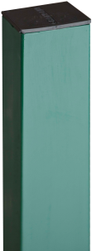 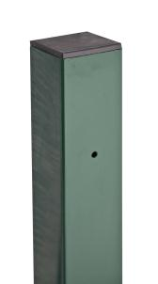 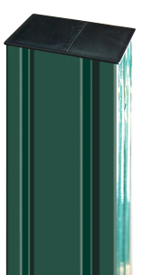 | Столб оцинкованный с отверстиями или резьбовыми втулками в профиле 62х55, 90х55 и заглушкой | 62х55х1,4 | 1.1 |  | 2 | 2.98 | 96 | 817
 |  |  | 1.3 |  | 2 | 3.52 |  | 966
 |  |  | 1.5 |  | 2 | 4.06 |  | 1,113
 |  |  | 1.7 |  | 2 | 4.60 |  | 1,261
 |  |  | 1.9 |  | 2 | 5.15 |  | 1,412
 |  |  | 2.0 |  | 3 | 5.42 |  | 1,339
 |  |  | 2.2 |  | 3 | 5.98 |  | 1,477
 |  |  | 2.4 |  | 3 | 6.50 |  | 1,606
 |  |  | 2.5 |  | 4 | 6.79 |  | 1,677
 |  |  | 2.5 | № 1 | 5 | 6.77 |  | 1,672
 | примечания: №1 - поддерживается на складе в цинке |  | 3.0 |  | 4 | 8.12 |  | 2,006
столб 62х55
 |  |  | 3.0 | № 1 | 5 | 8.12 |  | 2,006
 |  |  | 4.0 |  | 6 | 11.06 |  | 2,732
 |  | 90х55х1,6 | 4.0 |  | 6 отверстий | 15.53 | 64 | 3,836
 |  |  | 4.0 |  | 6 втулок | 15.53 |  | 3,914
 |  |  | 5.0 |  | 8 отверстий | 19.52 | 64* | 4,821
 |  |  | 5.0 |  | 8 втулок | 19.52 |  | 4,919
 | Столб оцинкованный с полимерным покрытием с отверстиями или резьбовыми втулками в профиле 62х55, 90х55 и 80х80 и заглушкой | 62х55х1,4 | 1.0 |  | - | 2.71 | 96 | 833
 |  |  | 1.1 |  | 2 | 2.98 |  | 933
 |  |  | 1.3 |  | 2 | 3.52 |  | 1,103
 |  |  | 1.5 |  | - | 4.06 |  | 1,250
 |  |  | 1.5 |  | 2 | 4.06 |  | 1,271
 |  |  | 1.7 |  | 2 | 4.60 |  | 1,440
 |  |  | 1.9 |  | 2 | 5.15 |  | 1,612
 |  |  | 2.0 |  | - | 5.42 |  | 1,501
столб 80х80
 |  |  | 2.0 |  | 3 | 5.42 |  | 1,528
 |  |  | 2,065 ПФ | №2, с фланцем | 4 | 7.03 | 50 | 2,200
 |  |  | 2.2 |  | 3 | 5.98 | 96 | 1,686
 |  |  | 2.4 |  | 3 | 6.50 |  | 1,834
 |  |  | 2.5 | № 2 | - | 6.78 |  | 1,877
 |  |  | 2.5 |  | 4 | 6.79 |  | 1,915
 |  |  | 2.5 | № 2,4,5 | 5 | 6.77 |  | 1,909
 |  |  | 3.0 | № 2,4,5 | - | 8.13 |  | 2,252
 |  |  | 3.0 |  | 4 | 8.12 |  | 2,290
 |  |  | 3.0 | № 2,3 | 5 | 8.12 |  | 2,290
 | примечания: №2 - поддерживается на складе в цвете RAL 6005 №3 - поддерживается на складе в цвете RAL 7040 №4 - поддерживается на складе в цвете RAL 8017 №5 - поддерживается на складе в цвете RAL 7024 |  | 4.0 |  | 6 | 11.06 |  | 3,119
 |  | 80х80х2,0 | 4.0 |  | 6 | 19.20 | 54 | 5,069
 |  |  | 5.0 |  | 8 | 24.00 | 54* | 6,336
столб 90х55
 |  | 90х55х1,6 | 3.0 |  | - | 11.64 | 64 | 3,224
 |  |  | 4.0 |  | - | 15.52 |  | 4,299
 |  |  | 4.0 |  | 6 отверстий | 15.53 |  | 4,379
 |  |  | 4.0 | № 2 | 6 втулок | 15.53 |  | 4,457
 |  |  | 5.0 |  | 8 отверстий | 19.52 | 64* | 5,505
 |  |  | 5.0 | № 2 | 8 втулок | 19.52 |  | 5,602
 | Крепление скоба - болт (болт М6х25/85/100/110 + гайка антивандальная М6) |  | - | М6х25 - № 2 М6х85 - № 1,2,3,4 М6х110 - № 1,2,3 | оцинкованное / с полимерным покрытием | 0.05 | пакет (кратность) - 4 шт короб - 100 шт | 103
 | Крепление скоба - винт (винт М6х30) |  | - | № 2 | оцинкованное / с полимерным покрытием | 0.05 | пакет (кратность) - 4 шт короб - 100 шт | 103
 | Крепление 2 скобы - болт (болт М6х40/100 + гайка антивандальная М6) |  | - |  | оцинкованное / с полимерным покрытием | 0.08 | 100 | 179
 | Крепление скоба Bastion 6/8 (болт М6х100/120/130 + гайка антивандальная М6) |  | - | № 2 | оцинкованное / с полимерным покрытием | 0.08 | 300 | 103
 | Крепление к столбам ворот / калиток |  | - |  | оцинкованное + с полимерным покрытием | 0.11 | 240 | 180
 | Крепление хомут (укомплектован антивандальными гайками М6) |  | 62х55 | № 2 | оцинкованное / с полимерным покрытием | 0.10 | 50 | 180
 | Крепление хомут угловой, Крепление хомут крайний (укомплектован антивандальными гайками М6) |  | 62х55 | № 2 | оцинкованное / с полимерным покрытием | 0.10 | 100 | 301
 | Крепление хомут, Крепление хомут крайний (укомплектован антивандальными гайками М6) |  | 80х80 |  | оцинкованное / с полимерным покрытием | 0.10 | 100 | 301
 | Крепление для соединения панелей (укомплектован винтом М6х30, шайбой и антивандальной гайкой М6) |  | в случае 2D панелей для: от 4,8/4,8/4,8 до 6,0/5,0/6,0 | № 2 | оцинкованное / с полимерным покрытием | 0.10 | 100 | 179
 | Клипса соединительная |  | - | на складе | нерж. | 0.008 | 1500 | 34
 | L-кронштейн |  | 60х20х110 |  | оцинкованный | 0.14 | 100 | 105
 | Болт М6х85/110 + шайба + гайка антивандальная для крепления наконечника универсального к столбу |  |  |  | оцинкованное | 0.05 | 200 | 48
 | Гайка антивандальная М6 |  |  |  | нерж | 0.002 | индивидуально | 27
 | Вкладыш скобы GL |  |  |  | пвх | 0.016 | индивидуально | 27
 | Заглушка GL 62х55 |  |  |  | пвх | - | 200 | 87
Примечания: |  | Стандартные цвета: жёлтый RAL 1021, синий RAL 5005, зелёный RAL 6005, серый RAL 7016, серый RAL 7024, светло-серый RAL 7040, коричневый RAL 8017, тёмно-коричневый RR32, чёрный RAL 9005
№1 - на складе в цинке
№2 - на складе в полимерном покрытии: зеленый RAL 6005 |  | Остальные цвета - под заказ
№3 - на складе в полимерном покрытии: светло-серый RAL 7040 |  | Заказы на столбы для панельных ограждений изготавливаются от 60 штук каждой номенклатуры
№4 - на складе в полимерном покрытии: коричневый RAL 8017
№5 - на складе в полимерном покрытии: серый RAL 7024 |  | Заказные позиции размещаются в производство при общем весе от 20 тонн (20 тонн / вес требуемых столбов = минимальное для заказа количество столбов)

* Отгрузка столбов длиной 5 м в контейнер: - если в заказе до 320 шт, отгрузка со склада в стандартной упаковке. - если в заказе больше 320 шт столбов, то необходимо делать упаковку под контейнер, стоимость и сроки переупаковки уточняйте у менеджера. |  |  |  |  |  |  |  | Все цены указаны с НДС на складе завода Grand Line

Ваша Скидка | 0%

Эл-ты панельных ограждений - 2
 | Элементы панельных ограждений Grand Line® |  |  |  | цены действительны с | 2026-07-24
Изображение продукции | Наименование |  |  | Вес, кг/шт. | Кол-во в упаковке, шт. | Розничная цена, руб/шт
 | Наконечник L на столб 62х55 | 0.55 | оцинкованный / с полимерным покрытием | 1.25 | 16 | 1,374
 | Наконечник V на столб 62х55 | 0.55 | оцинкованный / с полимерным покрытием | 1.97 | 16 | 1,712
 | Наконечник универсальный | 0.55 | оцинкованный / с полимерным покрытием | 1.08 | 20 | 615
 | Наконечник L приваренный к столбу 62х55 / 80x80 | 0.55 | оцинкованный / с полимерным покрытием | - | - | 1,538
 | Наконечник V приваренный к столбу 62х55 / 80x80 | 0.55 | оцинкованный / с полимерным покрытием | - | индивидуально | 1,876
 | Наконечник прямой 500 мм | 0.55 | оцинкованный / с полимерным покрытием | 1.10 | индивидуально | 1,269
 | Наконечник прямой 900 мм | 0.95 |  | 1.86 | индивидуально | 2,818
 | Наконечник L Medium | 0.5 | оцинкованный / с полимерным покрытием | 0.41 | индивидуально | 523
 | Наконечник V Medium | 0.5 | оцинкованный / с полимерным покрытием | 0.74 | индивидуально | 1,036
 | Кронштейн для уличного освещения к столбу 80х80 | 87,2 х 90,9 | с полимерным покрытием | 5.67 | индивидуально | 6,923
 | Кронштейн под гасительную сетку для ограждений высотой более 2,20 м | 0.60 | оцинкованный / с полимерным покрытием | 2.26 | 70 | 1,909
 | Кронштейн угловой под гасительную сетку для ограждений высотой более 2,20 м | 0,6 х 0,6 | оцинкованный / с полимерным покрытием | 5.19 |  | 4,095
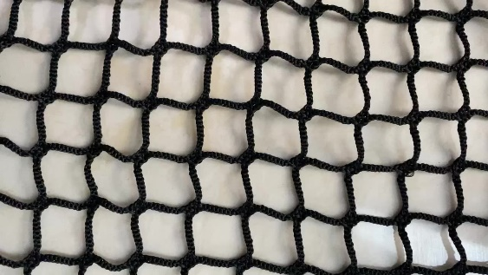 | Гасительная сетка высотой 3,5 м (для ограждения высотой 3 м) цена указана за 1 м2 | диам. нити - 3 мм ячейка 40х40 мм схема установки - "шторы" (длина стороны площадки +15%) | капрон | 6.66 |  | 431
 | Гасительная сетка высотой 4,5 м (для ограждения высотой 4 м) цена указана за 1 м2
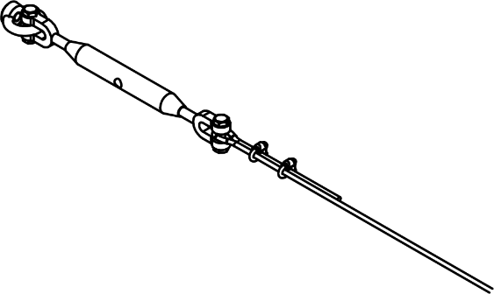 | Трос М6 цена указана за 1 погонный метр | м.п. | оцинкованный | 0.13 |  | 175
 | Карабин цена указана за 1 шт | 3 шт на 1 п.м. сетки | оцинкованный | 0.028 |  | 114
 | Комплект натяжения троса (на каждый 3-4 кронштейн) (талреп М12 - 1 шт, рым-гайка М12 - 2 шт, шпилька М12 - 2 шт, шайба М12 - 4 шт, гайка М12 - 2 шт, зажимы для троса М6 - 4 шт, коуш М6 - 2 шт) | 1 комп. для каждой стороны площадки | оцинкованный | 0.8 |  | 2,295
 | Фиксатор проволоки в наконечнике (скоба + болт М6х40 + гайка М6) |  | оцинкованный | 0.002 | 2000 | 24
 | Комплект из 2-х оснований для столба (болты, гайки, шайбы в комплект не входят, заказываются отдельно) Внимание! Для столбов не более 2,0 м. Не подходит для входных групп |  | оцинкованный / с полимерным покрытием | 0.72 | 2 | 985
 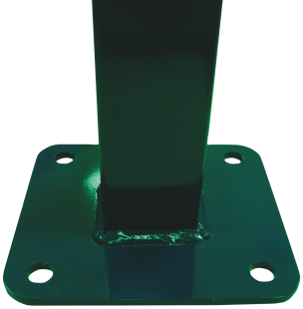 | Фланец приваренный оцинкованный с полимерным покрытием Внимание! Возможно только для столбов высотой до 3 метров | треугольный или прямоугольный | к столбу 62х55, 90х55 или 80х80 | 1,09 (треуг) 1,28 (прям) | столб 62х55 - 50 столб 80х80, 90х55 - 40 | 672
 |  | квадратный 230х230 мм | к столбу 80х80 или 90х55 | 3.22 | 40 | 1,601
 |  | квадратный 400х400 мм | к столбам ворот от 6,5 метров | 12.23 |  | 6,269
 | Усиление фланца косынками Внимание! Обязательно для столбов высотой более 3 метров |  |  |  | индивидуально | 537
 | Анкер М12х120 для крепления столба с фланцем к бетонному основанию |  | оцинкованный | 0.11 | индивидуально | 100
 | Винтовая опора с фланцем 76 (d опоры) х 210 (d фланца) х 3,0 (толщ. стали) мм только для столбов с треугольным фланцем | 1,5 м | толщ. стали - 3,0 мм | 10.00 | индивидуально | 5,198
 | Болт М12х100 + шайба + гайка для крепления столба к винтовой опоре с фланцем |  | оцинкованные | 0.11 | индивидуально | 103
 | Инструмент для монтажа винтопор |  | оцинкованная | 9.60 | 1 | 12,906
 | Сетка арматурная 150х150х16 ( = противоподкоп), диаметр прутка 16 мм, ч/м код: 814313 | 0,5 х 2,5 м | неоцинкованная | 29.00 |  | 5,854
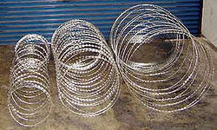 | СББ диаметр 500/3 (4 витка на п.м.) | в бухте 7-8 погонных метров |  |  | 20 шт / поддон | 2,567
 | СББ диаметр 500/5 (6,2 витка на п.м.) Индивид Упак* | в бухте 10 п.м., бухта в упакована в полипропилен рукав |  |  |  | 3,498
 | СББ диаметр 500/5 (6,2 витка на п.м.)** | в бухте 10 погонных метров |  |  |  | 3,453
 | СББ диаметр 600/5 (6,2 витка на п.м.) |  |  |  |  | 3,865
 | СББ диаметр 900/5 (4,2 витка на п.м.) |  |  |  |  | 3,991
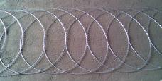 | ПББ диаметр 500 (4,4 витка на п.м.) Индивид Упак* | в бухте 10 п.м., бухта в упакована в полипропилен рукав |  |  | 10 шт / поддон | 3,417
 | ПББ диаметр 500 (4,4 витка на п.м.) | в бухте 10 погонных метров |  |  |  | 3,250
 | ПББ диаметр 600 (4,4 витка на п.м.) |  |  |  |  | 3,102
 | ПББ диаметр 900 (4,4 витка на п.м.) |  |  |  |  | 4,527
 | Струна оцинкованная 2,5 мм для крепления СББ/ПББ | в бухте 400 погонных метров |  |  | 1 | 3,203
 | Проволока оцинкованная 1,6 мм для крепления СББ/ПББ к струне | в бухте 400 погонных метров |  |  | 1 | 2,044
 | Клипсатор |  |  |  | 1 | 27,300
 | Штрих-корректоры используется для реставрации полимерного покрытия | RAL 1014, 1021, 3005, 5005, 6005, 7040, 8017, 9005 |  | 25 мл | 1 | 705
Все цены указаны с НДС на складе завода Grand Line |  | Стандартные цвета: жёлтый RAL 1021, синий RAL 5005, зелёный RAL 6005, серый RAL 7016, серый RAL 7024, светло-серый RAL 7040, коричневый RAL 8017, тёмно-коричневый RR32, чёрный RAL 9005 |  |  |  | Остальные цвета - под заказ
* для заказов до 20 бухт, отгрузка со склада
**для заказов более 20 бух, поставляется под заказ
Расчет стоимости столбов с фланцами: | стоимость столба + стоимость фланца + стоимость усиления фланца | Заказы в стандартных цветах принимаются от 150 погонных метров

Ваша Скидка | Все позиции, кроме свай, опор, сбб, пбб, строуны, проволки вязальной | Сваи забивные, Винтопоры | СББ, ПББ, струна, проволка вязальная | Клипсатор, штрих-корретор
 | 0% | 0% | 0% | 0%

Применение столбов с фланцами
 | Элементы панельных ограждений Grand Line® |  |  |  | цены действительны с | 2026-07-24
Применение фланцев для панельного ограждения с шириной пролёта 2,5 м:

Карта Ветровых Районов
Расчет проводился для ограждения шириной 2,5 метра при типе местности B |  |  | сечение столба
 | Типы местности: "А" - открытые побережья морей, озёр и водохранилищ, пустыни, степи, лесостепи, тундра "B" - городские территории, лесные массивы и другие местности равномерно покрытые препятствиями высотой не более 10 метров "С" - городские районы с застройкой зданиями высотой более 25 метров | высота столба | 60х60х2,0 мм | 62х55х1,4 мм | 80х80х2,0 мм | 90х55х1,6 мм
 |  | 1,0 - 2,4 м | фланец без усиления 1-7 ветровые районы
 |  | 2,4 - 3,0 м | фланец без усиления 1-3 ветровые районы фланец усиленный 4 ветровой район | не применяется | фланец без усиления 1-3 ветровые районы фланец усиленный 4-6 ветровые районы | фланец без усиления 1-4 ветровые районы фланец усиленный 5-6 ветровые районы
Список Ветровых Районов
для столбов высотой от 4,0 метров выполняется индивидуальный расчёт |  | 3,0 - 4,0 м | фланец без усиления не применяется фланец усиленный 1-2 ветровые районы | не применяется | фланец без усиления 1й ветровой район фланец усиленный 2-4 ветровые районы | фланец без усиления 1й ветровой район фланец усиленный 2-4 ветровые районы

Ограждения Optima+Рулон.Сетка
 | Панели FINE, LIGHT |  |  |  |  |  |  | цены действительны с | 2026-07-24
Изображение продукции | Наименование |  | Высота * Ширина, м. | примечание № | Кол-во ребер, шт. | Вес панели с покрытием, кг | Кол-во в упаковке, шт. | Рекомендованная розничная цена за 1 панель, руб/шт
 |  |  |  |  |  |  |  | Zn | PE
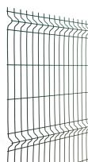
 | Панель FINE Оцинкованные с Полимерным покрытием ячейка основная 235х60 мм диаметр оцинкованного прутка 3,0 мм диаметр прутка с полимерным покрытием 3,2 мм |  | 1,53 х 2,5 | № 2 | 3 | 5.55 | 100 | 1524 | 1668
 |  |  | 1,73 х 2,5 | № 2 | 3 | 6.16 | 100 | 1691 | 1851
 |  |  | 2,03 х 2,5 | № 2 | 4 | 7.24 | 100 | 1911 | 2092
 | Панель LIGHT Оцинкованные или Оцинкованные с Полимерным покрытием ячейка основная 200х55 мм диаметр оцинкованного прутка 3,3 мм диаметр прутка с полимерным покрытием 3,5 мм |  | 1,03 х 2,5 |  | 2 | 4.89 | 80 | 1315 | 1458
 |  |  | 1,53 х 2,5 | № 1,2 | 3 | 7.20 | 80 | 1865 | 2067
 |  |  | 1,73 х 2,5 | № 1,2 | 3 | 7.99 | 80 | 2069 | 2293
 |  |  | 2,03 х 2,5 | № 1,2,5 | 4 | 9.51 | 80 | 2368 | 2625

Элементы Ограждения Optima
Изображение продукции | Наименование |  | Высота/ Ширина,м | примечание № | Кол-во отверстий, шт. | Вес, кг/шт. | Кол-во в упаковке, шт. | Розничная цена, руб/шт
 | Столб оцинкованный с заглушкой | d51х1,2 | 1.5 |  | - | 2.49 | 140 | 732
 |  |  | 2.5 |  | - | 4.15 |  | 1,100
 | Столб оцинкованный с полимерным покрытием с заглушкой | d51х1,2 | 1.5 |  | - | 2.49 | 140 | 860
 |  |  | 2.0 |  | - | 3.32 |  | 1,033
 |  |  | 2.5 | № 2 | - | 4.15 |  | 1,291
 |  | 60х40х1,2 | 2.0 | № 2,3 | - | 3.56 | 120 | 1,107
 |  |  | 2.5 | № 2,3 | - | 4.45 |  | 1,384
 |  |  | 3.0 | № 2 | - | 5.34 |  | 1,661
 |  | 60х40х1,4 (резьбовое отверстие М6 под Крепление "скоба Medium винт") | 2.5 | № 2 | 5 | 5.21 | 120 | 1,563
 |  |  | 3.0 | № 2 | 5 | 6.24 |  | 1,872
 | Укосина | 42х21х1,0 | 2.0 | № 2 | с полимерным покрытием | 1.99 | индивидуально | 861
 | Крепление скоба (саморез 5,5х32) саморез оцинкованный, неокрашенный |  | - | № 1,2,4 | оцинкованное | 0.07 | пакет (кратность) - 4 шт короб - 200 шт | 58
 |  |  |  |  | с полимерным покрытием |  |  | 58
 | Крепление скоба Medium винт М6х30 |  | - | № 2 | с полимерным покрытием | 0.05 | пакет (кратность) - 4 шт короб - 100 шт | 63
 | Крепление хомут 51 мм (комплектация: хомут 51 - 1 шт; крепление для рулонной сетки - 1 шт; болт М6х25 с круглой головкой - 1 шт; шайба А6 - 1 шт; гайка М6 - 1шт) |  | 51 мм | № 2 | оцинкованное | 0.10 | 100 | 111
 |  |  |  |  | с полимерным покрытием |  |  | 111
 | Крепление хомут 60x40 мм (укомплектовано антивандальными гайками М6) |  | 25 х 123 мм | № 2 | с полимерным покрытием | 0.10 | 100 | 180
 | Крепление хомут крайний 60x40 мм (укомплектовано антивандальными гайками М6) |  | 64 х 83 мм | № 2 | с полимерным покрытием | 0.10 | 100 | 180

Ворота и калитки
Изображение | Наименование | Комплектация |  | примечание № | Заполнение | Высота х Ширина, м |  | Розничная цена, руб
 |  |  |  |  |  |  |  | NoLock
 | Ворота Light | 2 створки (рамка из профиля 40х20 мм), 2 опорных столба, петли (угол открывания 110 град), ригель, проушины для навесного замка |  | № 2 | карта Fine (без ребер жесткости) | 1,53 х 4,0 |  | 29,090
 |  |  |  | № 2 |  | 1,73 х 4,0 |  | 31,196
 |  |  |  | № 2 |  | 2,03 х 4,0 |  | 40,675
 | Калитка Light | 1 створка (рамка из профиля 40х20 мм), 2 опорных столба, петли (угол открывания 110 град), проушины для навесного замка |  | № 2 | карта Fine (без ребер жесткости) | 1,53 х 1,0 |  | 12,599
 |  |  |  | № 2 |  | 1,73 х 1,0 |  | 13,762
 |  |  |  | № 2 |  | 2,03 х 1,0 |  | 15,067

Рулонная сетка
Изображение продукции | Наименование | Цвет | Диаметр проволоки, мм | Ячейка, мм | Высота/ Длина рулона, м | Вес, кг/шт. (примерно) | Рулонов на поддоне | Розничная цена, руб/шт
 | Лепсе-Люкс | Zn (цинк) | 1.60 | переменная 50х62,5 100х62,5 | 1,5/25 | 22 | индивидуально | 5,775
 |  | RAL 6005 (зеленый) | 2.20 | 100х50 | 1,5/20 | 18 | 12 шт | 9,630
 |  |  |  |  | 1,8/20 | 21 | 12 шт | 11,556
 |  |  |  |  | 2,0/20 | 23 | 12 шт | 12,840
 | MRT Jarditor Mesh-Brico Europlast | RAL 6005 (зеленый) | 2,10 - 2,20 | 100х50 | 1,0/25 | 14 | 16 шт | 9,386
 | Крепление для рулонной сетки (пластиковая скоба+саморез 5,5х32 мм) |  |  |  | - |  |  | 23
Примечание: поддерживаются на складе |  |  | Производство панелей FINE и LIGHT в нескладских типоразмерах - принимаются от 500 шт каждой номенклатуры
№1 - в цинке
№2 - в полимерном покрытии: зеленый RAL 6005 |  |  | Калитки и Ворота Light производятся только в цвете RAL 6005
№3 - в полимерном покрытии: серый RAL 7016 |  |  | Стандартные цвета: жёлтый RAL 1021, синий RAL 5005, зелёный RAL 6005, серый RAL 7016, серый RAL 7024, светло-серый RAL 7040, коричневый RAL 8017, тёмно-коричневый RR32, чёрный RAL 9005
№4 - в полимерном покрытии: коричневый RAL 8017
№5 - в полимерном покрытии: коричневый RAL 8019 |  |  |  |  |  |  |  | Остальные цвета - под заказ
Все цены указаны с НДС на складе завода Grand Line |  |  | Заказные столбы и панели Light изготавливаются от 60 шт каждой номенклатуры при условии, что панели являются складскими в цинке

Гарантия на элементы панельных ограждений Optima с полимерным покрытием: |  |  | Предварительно озвученные сроки выполнения заказа действительны в течение 7 календ. дней
20 лет - на технические характеристики (внутреняя зона) |  |  | Внимание! Использование панелей Light возможно только в 1 - 3м снеговых районах РФ. Использование в районах с более высокой снеговой нагрузкой может привести к деформации панелей - провисание.
10 лет - сохранность внешнего вида

Заказы на Панельные ограждения окрашенные в "Нестандартные цвета" не подлежат отмене с момента статуса "Передан в производство".
При отказе от заказа после этой стадии, он должен быть оплачен полностью. При отказе от заказа до статуса "Передан в производство", он должен быть оплачен в соответствие со ст.32 Закона "О защите прав потребителей"
Статья 32. Право потребителя на отказ от исполнения договора о выполнении работ (оказании услуг): Потребитель вправе отказаться от исполнения договора о выполнении работ (оказании услуг) в любое время при условии оплаты исполнителю фактически понесенных им расходов, связанных с исполнением обязательств по данному договору.

Ваша скидка | панели, столбы D51, укосины, крепления | столбы 60х40 | рулонная сетка
 | 0% | 0% | 0%

Временные+Перфорированные
 |  |  | Ограждения Перфорированные и Временные |  |  |  |  |  | цены действительны с | 2026-07-24
Изображение продукции | Наименование |  |  |  | Высота/ Ширина, м |  | Вес, кг/шт. | Кол-во в упаковке, шт. | Розничная цена, руб/шт
 | Секция перфорированного ограждения Дерево 1,7 (бывш. Tree) рама окрашена по RAL полотно не окрашено - Zn |  |  | Основания не входят в комплект поставки секции. Основания приобретать отдельно. | 1,7 х 2,07 (толщина листа 0,7 мм) |  | 25.65 | индивидуально | 18,254
 |  |  |  |  | 1,7 х 2,07 (толщина листа 0,9 мм) |  | 29.64 | индивидуально | АКЦИЯ2
 |  |  |  |  |  |  |  |  | 4,000
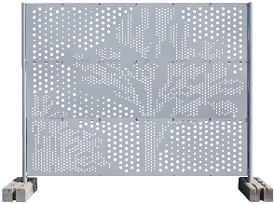
 | Секция перфорированного ограждения Дерево 2,0 (бывш. Tree) рама окрашена по RAL полотно не окрашено - Zn |  |  | Основания не входят в комплект поставки секции. Основания приобретать отдельно. | 2,0 х 2,38 (толщина листа 0,5 мм) |  | 29.71 | индивидуально | АКЦИЯ2
 |  |  |  |  |  |  |  |  | 11,235
 |  |  |  |  | 2,0 х 2,38 (толщина листа 1,0 мм) |  | 43.69 | индивидуально | 25,072
NEW
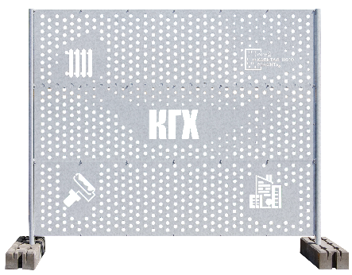 | Секция перфорированного ограждения КГХ неокрашенное - Zn |  |  | Основания не входят в комплект поставки секции. Основания приобретать отдельно. | 2,0 х 2,38 (толщина листа 0,45 мм) |  | 27.36 | индивидуально | 10,750
NEW
 | Секция временного ограждения ФанБарьер* (бывш. Fan Line) окрашено - RAL7040 в рамке из гнутой трубы ножки переменной высоты в комплекте |  |  |  | 1,2 x 2,0 |  | 13.50 | индивидуально | 7,334

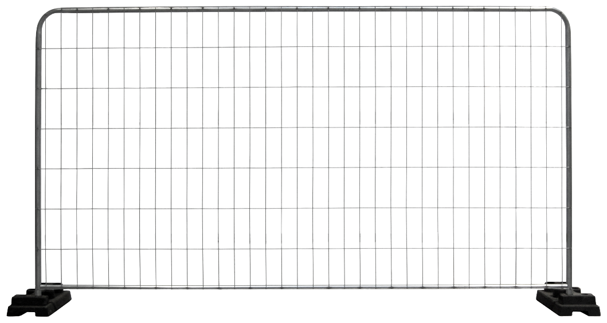 | Секция временного ограждения ЕВРО* (бывш. Round) в рамке из гнутой трубы совместимо только с основаниями "труба 38/51 мм" |  |  | Основания не входят в комплект поставки секции. Основания приобретать отдельно. | 2,0 x 3,45 |  | 13.30 | 29 | 3,938
 |  |  |  |  |  |  |  |  | цена указана для точки отгрузки "Ворсино"
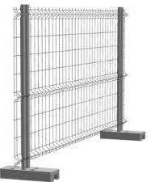 | Секция временного ограждения Практик* (бывш. Practic) без рамки |  | Панель временного ограждения - 1 шт |  | 1,74 х 3,1 |  | 7.00 | 70 | 3,728 | 2,030
 |  |  | Столб временного ограждения 51 х 1,2 - 2 шт |  | 0,51 x 1,95 |  | 3.24 | 140 |  | 849
 | Основание бетонное труба 38/51 мм* |  |  |  | 0,57 x 0,23 x 0,130 |  | 33.00 | 48 норма боя - 5%1 | 771
 | Основание бетонное армированное труба 38/51 мм* |  |  |  | 0,57 x 0,22 x 0,130 |  | 32.00 | 52 | 932
 | Основание композитное труба 38/51 мм* |  |  |  | 0,6 х 0,27 х 0,130 |  | 23.00 | 40 | 2,363
 | Укосина стабилизирующая для Крпеления временного ограждения 51 |  |  |  | 1,05 х 0,67 х 0,051 |  | 1.36 | 200 | 517
 | Укосина стабилизирующая для Евро / Перфо |  |  |  | 1,57 x 0,80 x 0,057 |  | 2.64 | - | Zn | 1623
 |  |  |  |  |  |  |  |  | RAL | 1829
 | Крепление временного ограждения ЕВРО* (бывш. Clamp 38) (для ограждений Round, в комплекте болт М8*60) |  |  |  | - |  | 0.32 | 58 | Zn | 99
 |  |  |  |  |  |  |  |  | RAL | 287
 | Крепление временного ограждения ПЕРФО* (бывш. Сlamp 51) (для перфорированных ограждений, в комплекте болт М8*80) не подходит для Временного Practic |  |  |  | - |  | 0.34 | 58 | RAL | 287
 | Крепление временного ограждения 51* |  |  |  | - |  | - | - | 99
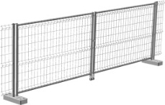 |  | Ворота временного ограждения для ограждения Практик* |  |  | 1,95 х 5,0 | Комплектация: 2 створки, 2 столба для петель, 2 петли Locinox GAM12-150, 2 опорных ролика, 2 проушины для навесного замка |  |  | 33,611
 |  | Калитка временного ограждения ЕВРО* (бывш. ROUND) (код: 681457) |  |  | 2,0 x 1 | Комплектация: 1 створка, 1 компл. петли (втулка, хомут ЕВРО, болт М6, шайба, гайка) |  |  | 7,896
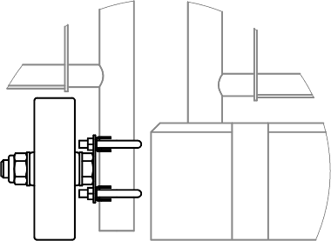 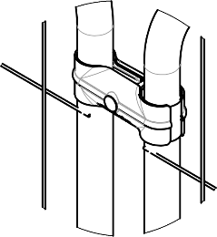 |  | Комплект для ворот временного ограждения ЕВРО* (бывш. ROUND) (код: 681472) |  |  | кронштейн колеса, колесо, шайба, гайка, хомут-стремянка Ø38 М8 втулка, хомут ЕВРО, болт М6, шайба, гайка |  |  | позволяет создать створку ворот из секции ограждения | 2,112

* - поддерживаются на складе |  |  | 2 Акция на перфорированные ограждения - количество ограничено |  |  | Предварительно озвученные сроки выполнения заказа действительны в течение 7 календарных дней
1 Норма битых бетонных блоков в поставке - 5%

Заказы на Панельные ограждения окрашенные в "Нестандартные цвета" не подлежат отмене с момента статуса "Передан в производство".
При отказе от заказа после этой стадии, он должен быть оплачен полностью. При отказе от заказа до статуса "Передан в производство", он должен быть оплачен в соответствие со ст.32 Закона "О защите прав потребителей"
Статья 32. Право потребителя на отказ от исполнения договора о выполнении работ (оказании услуг): Потребитель вправе отказаться от исполнения договора о выполнении работ (оказании услуг) в любое время при условии оплаты исполнителю фактически понесенных им расходов, связанных с исполнением обязательств по данному договору.

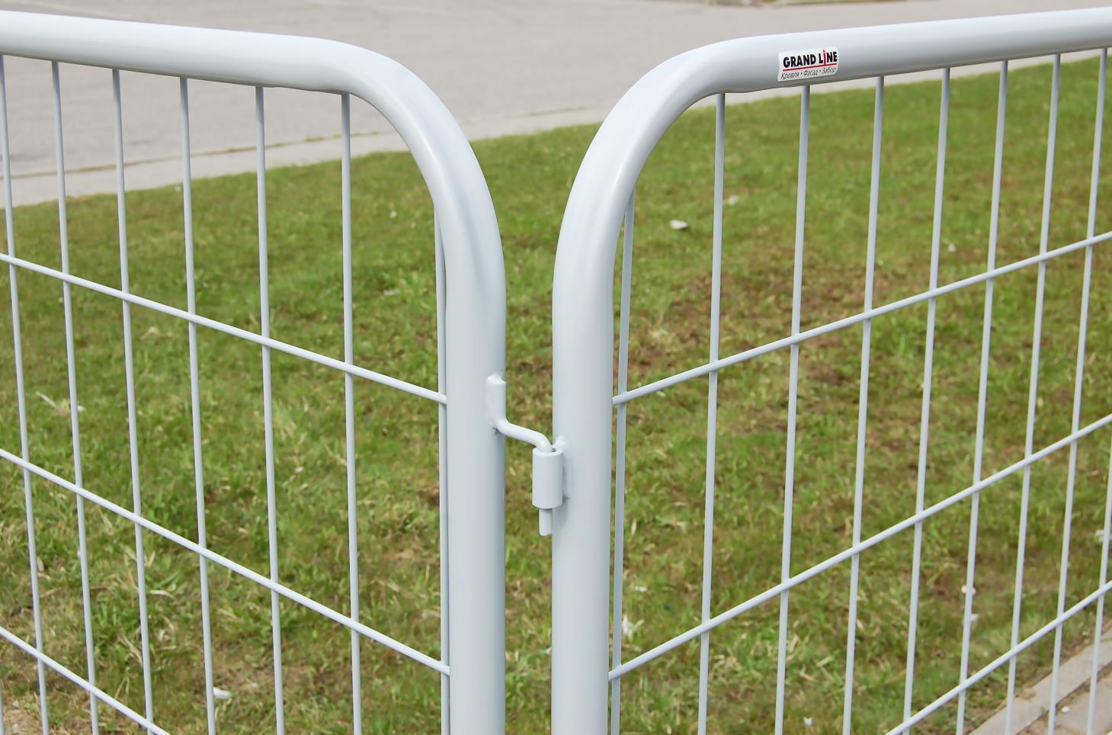
 |  |  |  |  |  |  |  | Секции соединяются через приваренные к рамкам крюки и втулки

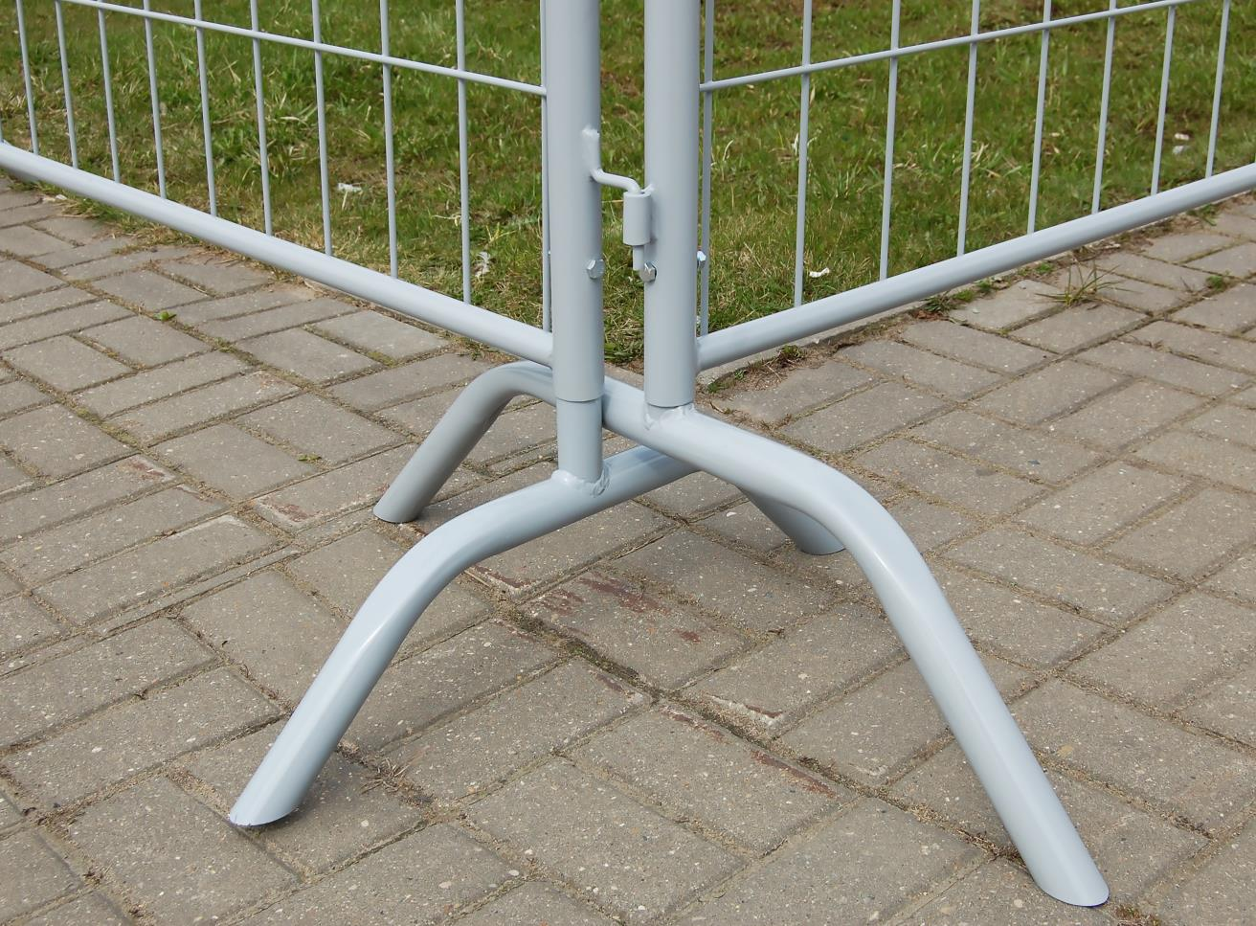

 |  |  |  |  |  |  |  | Специальные ножки переменной высоты для прохода поворотов ограждения

Ваша Скидка | Ограждения
 | 0%

X-Line+Protect+Газонные+Габион
 |  |  | Ограждения Авангард, Модерн, Алюминиевые, Газонные и тротуарные, Габион
 |  |  |  |  |  |  |  |  | цены действительны с | 2026-07-24
Изображение продукции | Наименование | Наименование |  |  |  | Высота x Ширина, м | Вес панели, кг | Розничная цена за 1 панель, руб/шт | Расчетная розничная цена комплекта ограждения, руб/п.м. Продажа ведется по ЭЛЕМЕНТАМ
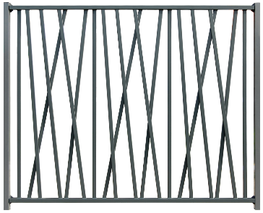 | Ограждение Авангард1 (бывш. X-Line) | Панель длиной 2430 мм из труб 40х20 приваренных к профилям 60х40 - 1 шт Для установки ограждения потребуется (заказывается отдельно): Столб 62x55 - 1 шт Кронштейн универсальный накладной - 8 шт Саморез 5,5х32 мм - 48 шт |  |  |  | 2,0 x 2,5 | 47.13 | 25,167 | 11,419
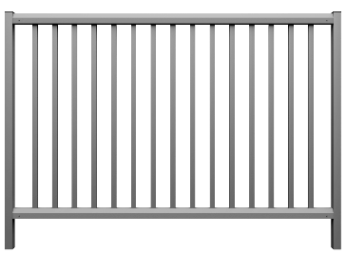 | Ограждение Модерн1 (бывш. Protect) | Панель длиной 2430 мм из труб 40х20 приваренных к направляющим 60х20 - 1 шт Для установки ограждения потребуется (заказывается отдельно): Столб 62x55 - 1 шт L-кронштейн - 4 шт Саморез 5,5х19 мм - 20 шт |  |  |  | 1,1 x 2,5 | 23.87 | 13,509 | 6,072
 |  |  |  |  |  | 1,5 x 2,5 | 30.59 | 16,670 | 7,436
 |  |  |  |  |  | 2,0 x 2,5 | 38.98 | 20,426 | 9,089

NEW
Изображение продукции | Наименование | Комплектация |  |  | код 1С | Вес, кг |  | Розничная цена за 1 шт, руб/шт | Расчетная розничная цена комплекта, руб/п.м. Продажа ведется по ЭЛЕМЕНТАМ
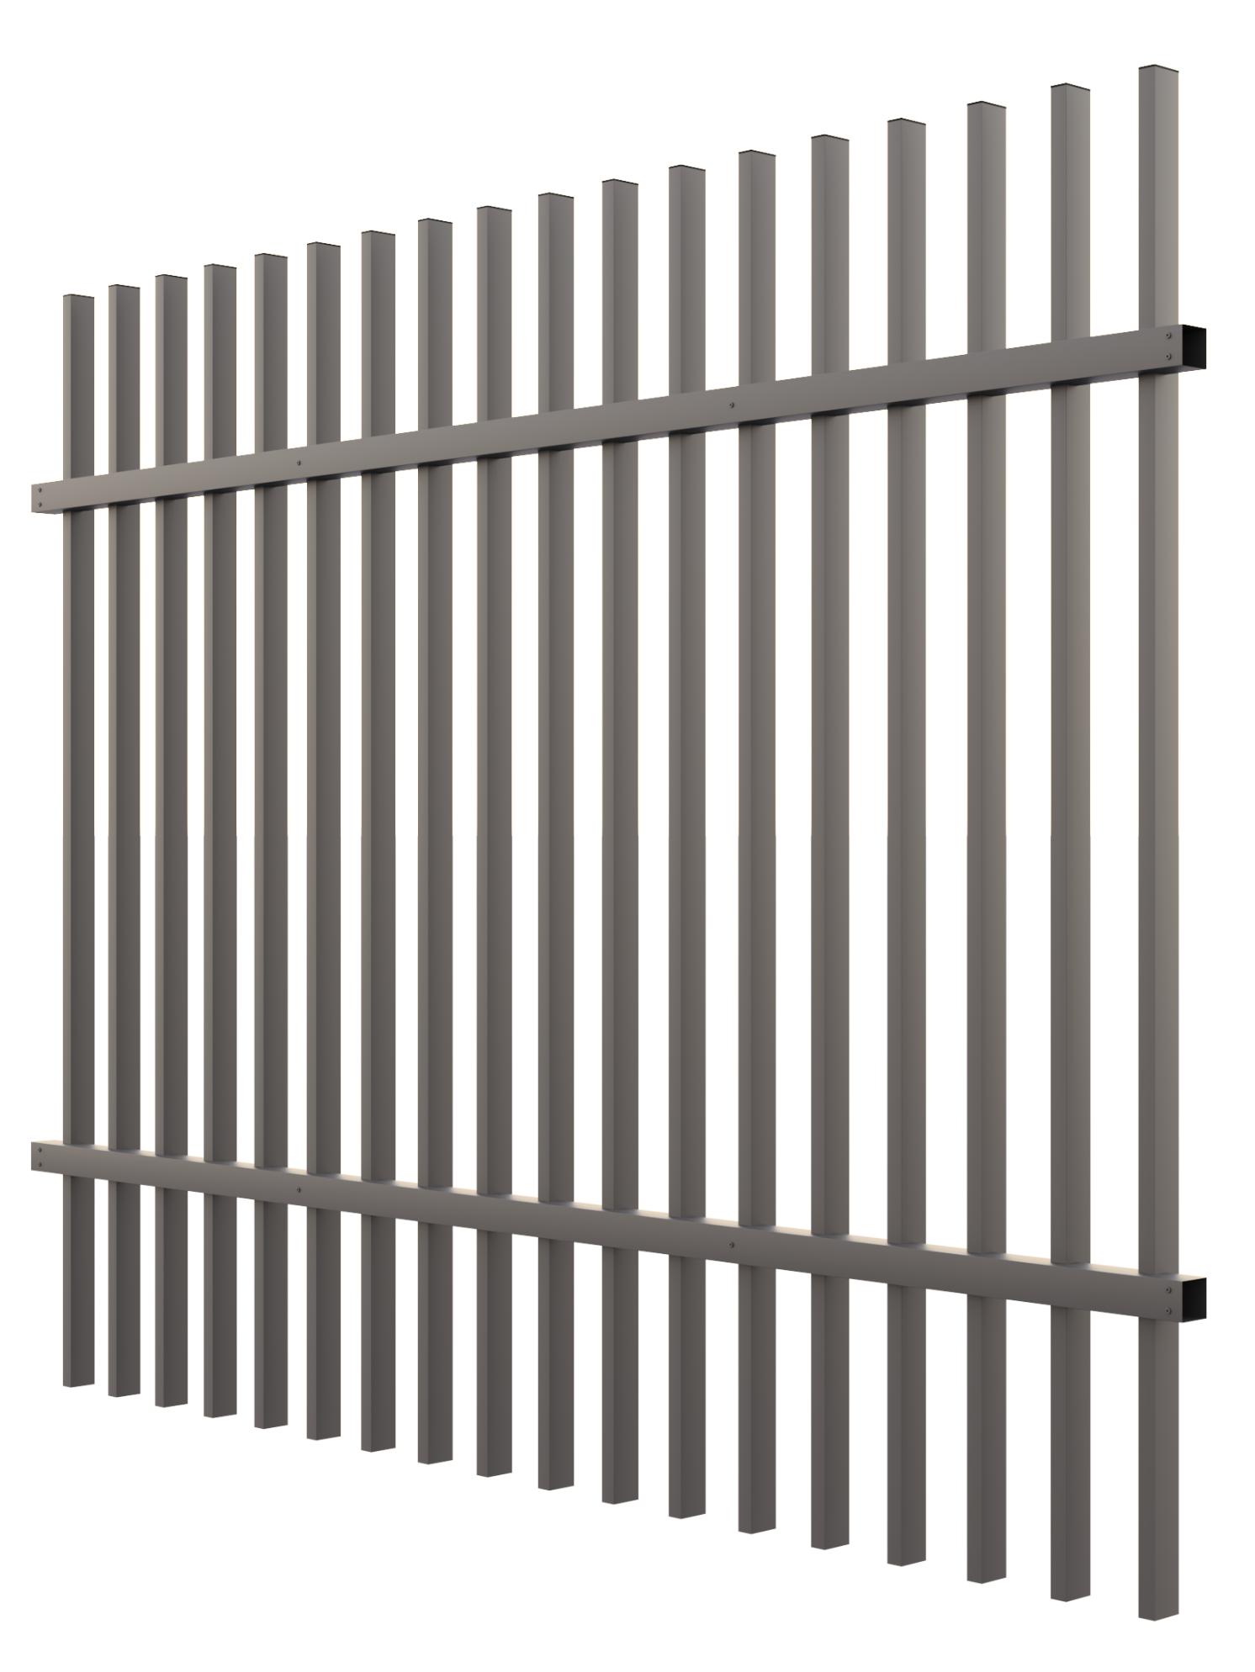 | Ограждение из Алюминия 2,0 х 2,5 метра труба заполнения 50х25 мм | Столб 100х100х2 мм с заглушкой, длина 2000 мм |  |  | 830866 | 4.20 |  | 11,802 | 83,766
 |  | Основание столба |  |  | 830869 | 5.40 |  | 1,782
 |  | Комплект креплений для 2х оснований столба |  |  | 830767 | 0.21 |  | 967
 |  | Направляющая 50х50х2 мм, длина 2455 мм |  |  | 830861 | 2.40 |  | 9,623
 |  | Труба 50х25х1,5 мм с заглушкой, длина 1900 мм |  |  | 830838 | 1.10 |  | 3,181
 |  | Труба 50х25х1,5 мм фикс. с заглушкой, длина 1900 мм |  |  | 830837 | 1.10 |  | 3,222 | в расчёт заложен 1 столб 100х100, для завершение цепи необходимо приобрести дополнительный столб
 |  | Комплект крепления фиксирующей трубы |  |  | 830859 | 0.03 |  | 115
 |  | Кронштейн для 50х50 |  |  | 830860 | 0.20 |  | 676
 |  | Комплект креплений кронштейна |  |  | 830773 | 0.05 |  | 188
 | Ограждение из Алюминия 2,0 х 2,5 метра труба заполнения 80х20 мм | Столб 100х100х2 мм с заглушкой, длина 2000 мм |  |  | 830866 | 4.20 |  | 11,802 | 111,338
 |  | Основание столба |  |  | 830869 | 5.40 |  | 1,782
 |  | Комплект креплений для 2х оснований столба |  |  | 830767 | 0.21 |  | 967
 |  | Направляющая 50х50х3 мм, длина 2455 мм |  |  | 830774 | 3.60 |  | 13,987
 |  | Труба 80х20х1,5 с заглушкой, длина 1900 мм |  |  | 830830 | 1.60 |  | 4,527
 |  | Труба 80х20х1,5 фикс. с заглушкой, длина 1900 мм |  |  | 830829 | 1.60 |  | 4,568 | в расчёт заложен 1 столб 100х100, для завершение цепи необходимо приобрести дополнительный столб
 |  | Комплект крепления фиксирующей трубы |  |  | 830859 | 0.03 |  | 115
 |  | Кронштейн для 50х50 |  |  | 830860 | 0.20 |  | 676
 |  | Комплект креплений кронштейна |  |  | 830773 | 0.05 |  | 188

Изображение продукции | Наименование | Комплектация |  |  |  | Высота x Ширина, м | Стандарт. цвета | Розничная цена за 1 шт, руб/шт | Расчетная розничная цена комплекта, руб/п.м. Продажа ведется по ЭЛЕМЕНТАМ
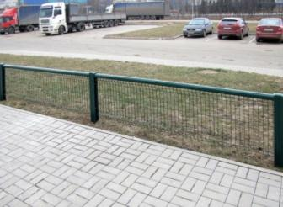 | Газонные и тротуарные ограждения | Газон: (бывш. Grass) Панель MEDIUM | Панель Medium 1,03x2,5 м |  | 1 шт | 1,03 x 2,5 | RAL: 6005 8017 | 1,759 | 1,636
 |  |  | Стойка 84х48х1500 мм |  | 1 шт |  |  | 711
 |  |  | Направляющая 60х20х2500 мм |  | 1 шт |  |  | 1,185
 |  |  | Крышка универсальная |  | 1 шт |  |  | 78
 |  |  | Крепление Две скобы+болт М6х40 |  | 2 шт |  |  | 179
 |  |  | Заклепки, окрашенные в цвет ограждения |  |  |  |  | -
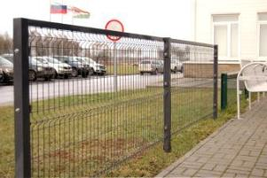 |  | Барьер2 (бывш. Barrier) Панель MEDIUM | Панель Medium 1,03х2,2 м приваренная к трубе 40х20 |  | 1 шт | 1,03 x 2,2 | RAL: 3005 6005 8017 | 2990 | 2,100
 |  |  | Столб 62х55х1500 мм |  | 1 шт |  |  | 1,271
 |  |  | Крепление Две скобы + болт М6х100 |  | 2 шт |  |  | 179
 |  | Ограждения Габион

NEW
Изображение продукции | Наименование | Комплектация |  |  |  | Габариты |  | Вес, кг | Розничная цена, руб/шт
 | Габион 0,4х0,4х0,4 м код 1С: 799038 | Габион - это сборная конструкция из панелей (карт), которые соединяются между собой спиралями, короб габиона обязательно стягивается крюками по мере наполнения. панель - пруток 3,8 мм; ячейка 200х55 мм спираль - пруток 3,0 мм Установка габионов друг на друга запрещена! Габион - оцинкованный, неокрашенный |  | панель 0,4х0,4 м - 6 шт спираль 0,4 м - 12 шт крюк соединительный - 2 шт |  | 0,4х0,4х0,4 м |  | 2.99 | 2,268
 | Габион 0,4х0,4х1,0 м код 1С: 799036 |  |  | панель 0,4х0,4 м - 2 шт панель 0,4х1,0 м - 4 шт спираль 0,4 м - 8 шт спираль 1,0 - 4 шт крюк соединительный - 5 шт |  | 0,4х0,4х1,0 м |  | 5.64 | 4,276
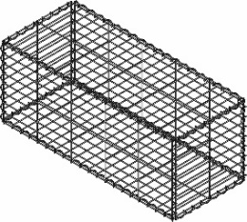 | Габион 1,0х0,4х0,4 м код 1С: 799034 |  |  | панель 0,4х0,4 м - 2 шт панель 0,4х1,0 м - 2 шт панель 1,0х0,4 м - 2 шт спираль 0,4 м - 8 шт спираль 1,0 м - 4 шт крюк соединительный - 8 шт |  | 1,0х0,4х0,4 м |  | 5.66 | 4,276
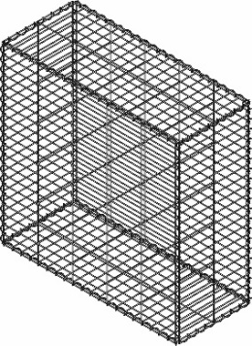 | Габион 1,0х0,4х1,0 м код 1С: 799033 |  |  | панель 0,4х1,0 м - 4 шт панель 1,0х1,0 м - 2 шт спираль 0,4 м - 4 шт спираль 1,0 м - 8 шт крюк соединительный - 20 шт |  | 1,0х0,4х1,0 м |  | 10.07 | 7,634

1 Заказы на ограждение Авангард, Модерн принимаются от 50 шт |  |  |  | Стандартные цвета Авангард, Модерн, Ограждений из Алюминия: жёлтый RAL 1021, синий RAL 5005, зелёный RAL 6005, серый RAL 7016, серый RAL 7024, светло-серый RAL 7040, коричневый RAL 8017, тёмно-коричневый RR32, чёрный RAL 9005 |  |  |  |  | Остальные цвета - под заказ
2 Заказы на ограждения Барьер принимаются в количестве от 300 шт
Предварительно озвученные сроки выполнения заказа действительны в течение 7 календарных дней |  |  |  | Заказы в стандартных цветах принимаются от 60 шт. Остальные цвета по запросу согласно каталогу RAL в количестве не менее 240 шт.

Заказы на Панельные ограждения окрашенные в "Нестандартные цвета" не подлежат отмене с момента статуса "Передан в производство".
При отказе от заказа после этой стадии, он должен быть оплачен полностью. При отказе от заказа до статуса "Передан в производство", он должен быть оплачен в соответствие со ст.32 Закона "О защите прав потребителей"
Статья 32. Право потребителя на отказ от исполнения договора о выполнении работ (оказании услуг): Потребитель вправе отказаться от исполнения договора о выполнении работ (оказании услуг) в любое время при условии оплаты исполнителю фактически понесенных им расходов, связанных с исполнением обязательств по данному договору.

Ваша Скидка | Ограждения
 | 0%

Откатные ворота
 | Откатные ворота Grand Line® |  |  |  |  |  |  |  |  |  |  |  |  |  | цены действительны с | 2026-07-24
Изображение продукции | Наименование Откатных ворот | Заполнение | Высота, м | Ширина, м
 |  |  |  | 3 | 3.5 | 4 | 4.5 | 5 | 5.5 | 6 | 6.5 | 7 | 7.5 | 8 | 8.5 | 9
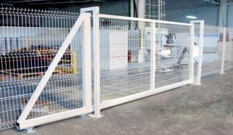 | Profi** / Bastion1 | Панель Profi / Bastion1 | 1.73 | - | - | 112,974 | 119,372 | 125,782 | 132,145 | 138,567 | 170,168 | 209,265 | 230,199 | 239,012 | 258,590 | 267,378
 |  |  | 2.03 | 87,598 | 92,323 | 122,495 | 129,252 | 136,008 | 142,729 | 149,497 | 184,476 | 223,961 | 245,198 | 254,399 | 276,263 | 285,458
 |  |  | 2.23 | - | - | 130,472 | 137,628 | 144,819 | 151,945 | 159,147 | 196,900 | 236,856 | 258,461 | 268,133 | 291,792 | 301,432
 |  |  | 2.43 | 98,094 | 103,177 | 134,910 | 142,077 | 149,262 | 156,394 | 163,591 | 202,989 | 242,925 | 264,492 | 274,158 | 299,024 | 308,664
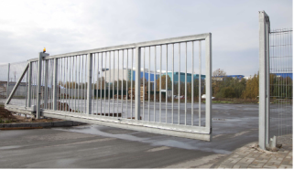 | Модерн** (бывш. Protect) | Профильная труба 40*20 | 2.03 | 101,549 | 108,097 | 135,784 | 143,630 | 151,490 | 159,336 | 167,215 | 204,882 | 248,965 | 272,867 | 283,468 | 306,470 | 317,050
 |  |  | 2.23 | - | - | 143,358 | 151,574 | 159,816 | 168,026 | 176,281 | 216,454 | 260,959 | 285,174 | 296,190 | 320,798 | 331,778
 |  |  | 2.43 | - | - | 150,899 | 159,485 | 168,110 | 176,690 | 185,328 | 227,977 | 272,874 | 297,439 | 308,876 | 335,062 | 346,470
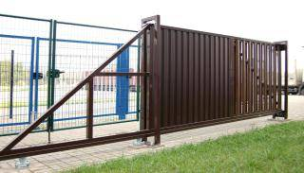 | Colority® Zinc (без заполнения) | Отсутствует | 1.73 | цена по запросу | 76,674 | 95,693 | 100,213 | 104,750 | 109,258 | 113,802 | 139,607 | 176,644 | 195,512 | 202,272 | - | -
 | необходимая высота заполнения для ворот 3,0-3,5 м - 1,80 м для ворот 4,0-9,0 м - 1,74 м |  | 2.03 | цена по запросу | 81,599 | 100,477 | 104,973 | 109,511 | 113,995 | 118,539 | 146,057 | 183,095 | 201,865 | 208,619 | 226,124 | 232,839
1 Возможно производство откатных ворот Bastion 5/6 (цена = откатных ворот Profi + 10%)
При заказе откатных ворот Profi и Bastion необходимо указать сторону отката ворот: вправо или влево. Сторона откатывания определяется при взгляде со стороны улицы.

Изображение продукции | Наименование Откатных ворот | Заполнение | Высота, м | Ширина, м |  |  |  | Комплект откатных ворот
 |  |  |  | 3.5 | 4.5 |  |  | 1. Рама ворот составная с заполнением (кроме ворот Colority Zinc) 2. П-образная рамка - 2 шт 3. Роликовая система (Alutech для откатных ворот): опора роликовая - 2 шт, шина направляющая, ролик опорный, улавливатель нижний, улавливатель верхний, шина с поддерживающими роликами, подставка для роликовых опор - 2 шт, заглушка балки торцевая, анкерные болты В комплект ворот Colority Zinc заполнение не входит. Заполнение приобретается отдельно.
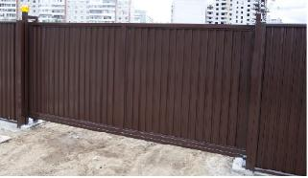 | Estet* | Панель Эстет | 2 | 106,618 | 122,843
 | Estet Plus* |  | 2 | 121,585 | 140,274
 |  |  | 2.4 | 135,740 | 156,395

Изображение продукции | Наименование Откатных ворот | Заполнение | Высота, м | Ширина, м |  |  |  | Комплект откатных ворот Medium
 |  |  |  | 4.0 | 6.0 |  |  | 1. Рама ворот составная с заполнением 2. Притворный и Опорные столбы - 3 шт 3. Роликовая система (Ролтэк): опора роликовая с боковым креплением - 2 шт, кронштейн с направляющими резиновыми роликами, ловитель верхний, ловитель нижний, кронштейн ловителя - 2 шт, ролик концевой съёмный, заглушка балки торцевая, саморезы
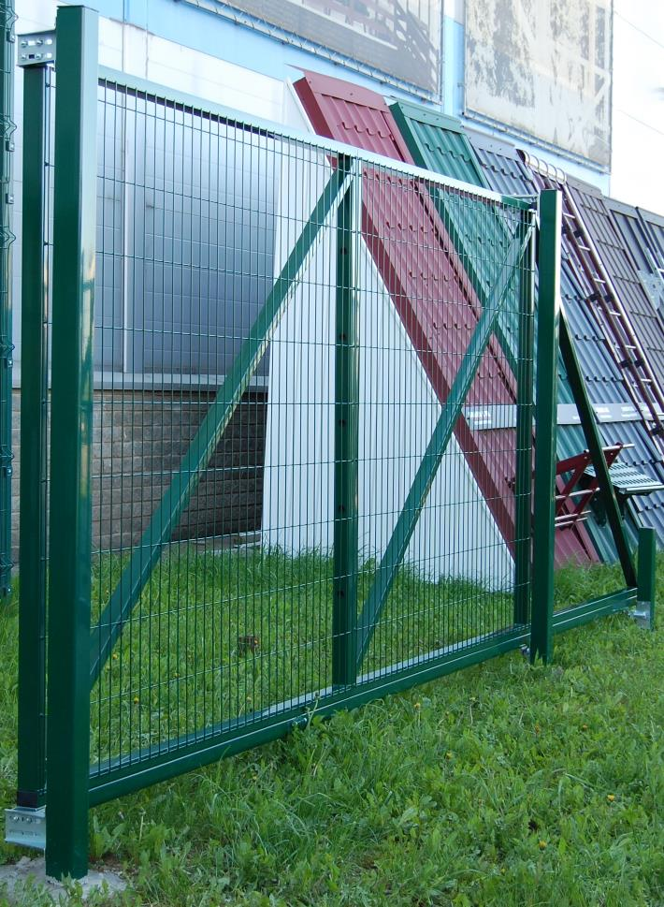 | Medium | Карта Medium (без ребер жесткости) | 2.03 | 92,891 | 111,291

Откатные ворота без рамок - для установки на кирпичные или другие готовые столбы |  |  |  |  |  |  |  |  |  | Комплект откатных ворот для установки на готовые столбы
Изображение продукции | Наименование Откатных ворот | Заполнение | Высота, м | Ширина, м |  |  |  |  |  | 1. Рама ворот составная с заполнением (кроме ворот Colority® Zinc) для удобства транспортировки 2. Кронштейн крепления нижнего и верхнего ловителей - 2 шт, Кронштейн крепления поддерживающих роликов - 1 шт 3. Роликовая система (Alutech для откатных ворот), в которую входят опоры роликовые 2шт, шина направляющая, ролик опорный, улавливатель нижний, улавливатель верхний, шина с поддерживающими роликами, подставка для роликовых опор 2шт, заглушка балки торцевая, анкерные болты
 |  |  |  | 3.5 | 4 | 4.5 | 5 | 5.5
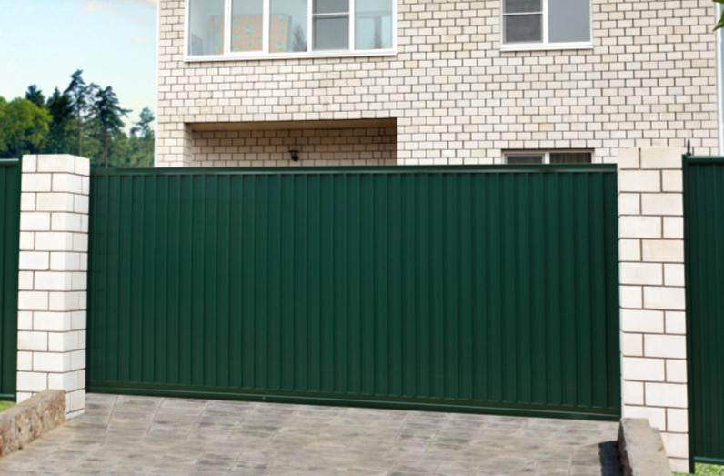 | Colority® Zinc | Отсутствует | 2 | 73,439 | 90,429 | 94,476 | 98,560 | 102,596
 | Estet* | Панель Estet | 2 | 95,956 | - | 110,559 | - | -
 | Estet Plus* |  | 2 | 109,427 | - | 126,247 | - | -
 |  |  | 2.4 | 122,166 | - | 140,756 | - | -
Возможно заказать откатные ворота (Profi, Bastion, Protect) в комплекте для установки на кирпичные / готовые столбы. Максимальная ширина ворот - 5,5 метра включительно. Для расчета из стоимости откатных ворот с рамками (верхняя таблица) вычесть 8 000 руб |  |  |  |  |  |  |  |  |  | Отдельно приобретать кронштейны для кирпичных столбов не нужно (входит в п.2 комплекта)

Продажа входных групп в ЦИНКЕ (без полимерного покрытия) ЗАПРЕЩЕНА!
Цены указаны на стандартные цвета. Возможно исполнение в других цветах стоимость по согласованию. |  |  |  |  |  |  |  |  |  | Возможно производство откатных ворот с заполнением панелью Bastion, в данном случае к стоимости откатных ворот Profi применяется наценка 10%
* - стандартные цвета по RAL: 6005, 7024, 8017, RR32 |  |  |  |  | Предварительно озвученные сроки выполнения заказа действительны в течение 7 календарных дней
** - стандартные цвета RAL: 1021, 5005, 6005, 7016, 7024, 7040, 8017, 9005; RR32 |  |  |  |  |  |  |  |  |  | Все цены с НДС на складе завода Grand Line

Ваша Скидка |  |  |  | Ворота Profi, Bastion, Protect |  | Ворота Colority® Zinc, Estet, Estet Plus |  | Замок Locinox |  | Автоматика и комплектующие
 |  |  |  | 0% |  | 0% |  | 0% |  | 0%

Распашные ворота и калитки
 |  | Распашные ворота и калитки Grand Line® |  |  |  |  |  |  |  |  |  |  |  |  |  |  | цены действительны с | 2026-07-24
Изображение | Наименование | Заполнение | Высота, м | Ширина, м |  |  |  |  |  |  |  |  |  |  |  |  | Комплект ворот и калиток Profi Lock, Модерн Lock
 |  |  |  | 3 | 3.5 | 4 | 4.5 | 5 | 5.5 | 6 | 6.5 | 7 | 7.5 | 8 | 8.5 | 9
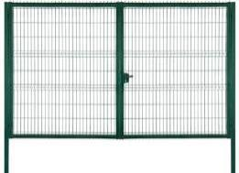 | Распашные ворота Profi / Bastion1 Lock | Панель Profi / Bastion1 | 1.53 | 57940 | 60292 | 62571 | 91486 | 102159 | 103123 | 109505 | 129407 | 133872 | - | - | - | -
 |  |  | 1.73 | 62194 | 64564 | 66755 | 90113 | 105100 | 124420 | 127936 | 144708 | 149138 | 188493 | 193152 | 200335 | 204964 | Ворота: 2 створки, 2 столба, регулируемые петли (угол открывания 180°), замок Locinox, ответная планка, 2 ригеля Locinox Калитка: 1 створка, 2 столба, регулируемые петли (угол открывания 180°), ответная планка, замок Locinox
 |  |  | 2.03 | 69459 | 71856 | 74056* | 109062 | 114728* | 142033 | 152609* | 152679 | 192936 | 198693 | 203439 | 209149 | 212531
 |  |  | 2.43 | 86093 | 90493 | 105242* | 121913 | 138324 | 165105 | 206615 | 216944 | 221688 | 228069 | 232774 | 239089 | 298557

Изображение | Наименование | Заполнение | Высота, м | Ширина, м
 |  |  |  | 3 | 3.5 | 4 | 4.5 | 5 | 5.5 | 6 | 6.5 | 7 | 7.5 | 8 | 8.5 | 9
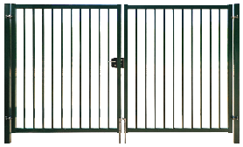 | Распашные ворота Модерн Lock | Панель Модерн (бывш. Protect) | 2.03 | 77499 | 82056 | 83470 | 125636 | 131177 | 157399 | 169349 | 176493 | 221765 | 229651 | 237523 | 245389 | -

Изображение | Наименование | Заполнение | Высота, м | Ширина, м |  |  |  |  |  | Изображение | Наименование |  | Заполнение |  | Высота, м | Ширина, м
 |  |  |  | под бетонирование |  |  |  | на фланцах
 |  |  |  | 1 |  | 1.25 | 1.5 | 1 |  |  |  |  |  |  |  | 1
 |  |  |  | NoLock | Lock | Lock | Lock | Lock |  |  |  |  |  |  |  | Lock
 | Калитка Profi / Bastion1 Lock | Панель Profi / Bastion1 | 1.03 | 18811 | 28811 | 33133 | 36014 | 32013 |  |  | Калитка Модерн Lock (бывш. Protect) |  | Панель Protect |  | 2.03 | 49111
 |  |  | 1.53 | 25892 | 35892 | 41276 | 44865 | 39094
 |  |  | 1.73 | 30588 | 40588 | 46676 | 50735 | 43790
 |  |  | 2.03 | 33041 | 43041* ** | 49497* | 53801 | 46243
 |  |  | 2.43 | 36148 | 46148* | 53070 | 57685 | 49350
1 Возможно производство калиток и ворот Bastion 5/6 (цена = стоимость калиток и ворот Profi + 10%) |  |  |  |  |  |  |  |  |  | Возможно производство калиток Модерн высотой 1,03;1,53;1,73;2,43 (цена = стоимость калиток Profi + 15%)

Изображение | Наименование | Заполнение | Высота, м |  | Ширина, м |  |  |  |  |  |  |  |  |  | Комплект ворот и калитки Medium NoLock (без замка) |  | Комплект ворот и калитки Medium Lock (с замком)
 |  |  |  |  | 3.5 |  | 4.0 |  | 4.5 |  | 5.0 |  | 6.0
 |  |  |  |  | NoLock | Lock | NoLock | Lock | NoLock | Lock | NoLock | Lock | NoLock | Lock | Ворота: 2 створки, 2 опорных столба, петли для 3,5-4,0 м (угол откр. 100 град) / петли для 4,5-6,0 м - Locinox GBMU4D12 (угол откр. 180 град), ригель, ответная планка Калитка: 1 створка, 2 опорных столба, петли, ответная планка |  | Ворота: 2 створки, 2 опорных столба, петли для 3,5-4,0 м (угол откр. 100 град) / петли для 4,5-6,0 м - Locinox GBMU4D12 (угол откр. 180 град), замок, ригель, ответная планка Калитка: 1 створка, 2 опорных столба, петли, замок, ответная планка
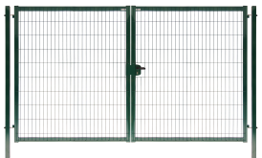
 | Ворота Medium New | Карта Medium (без ребер жесткости) | 1.03 |  | 34362 | 38362 | 37475 | 41475 | - | - | - | - | - | -
 |  |  | 1.53 |  | 41407 | 45407* | 44629 | 48629* | 47074 | 51074 | 52260 | 56260 | 63231 | 67231
 |  |  | 1.73 |  | 46083 | 50083* | 49503 | 53503* | 52088 | 56088 | 57989 | 61989 | 69397 | 73397
 |  |  | 2.03 |  | 49855 | 53855* | 53321 | 57321* | 66383 | 70383 | 70010 | 74010* | 81334 | 85334*
 |  |  | 2.43 |  | 51681 | 55681 | 66043 | 70043 | 77889 | 81889 | 76893 | 80893 | 101929 | 105929

Изображение | Наименование | Заполнение | Высота х Ширина, м |  | Цена, руб
 |  |  |  |  | под бетонирование |  | на фланцах |  | поддерживаются на складе в полимерном покрытии: |  |  |  | Доступные на складе размеры и цвета ворот и калиток Bastion и Protect уточняйте у менеджера |  | Предварительно озвученные сроки выполнения заказа действительны в течение 7 календарных дней
 |  |  |  |  | NoLock | Lock | Lock |  | * - зеленый RAL6005 ** - серый RAL7040 *** - коричневый RAL8017 **** - серый RAL7024
 | Калитка Medium New | Карта Medium (без ребер жесткости) | 1,03 х 1,0 |  | 14325 | 18325* | 19669
 |  |  | 1,23 х 1,0 |  | 16111 | 20111 | 21455
 |  |  | 1,53 х 1,0 |  | 16983 | 20983* | 22327 |  | Цены указаны на стандартные цвета | Cтандартные цвета по RAL Profi, Bastion, Medium, Protect: 1021, 5005, 6005, 7016, 7024, 7040, 8017, 9005; RR32 Estet, Estet Plus: 6005, 7024, 8017, RR32 Colority® Zinc: 6005, 7024, 7040, 8017, RR32 |  |  | Возможно исполнение в других цветах. Стоимость по согласованию |  | Все цены с НДС на складе завода Grand Line
 |  |  | 1,73 х 1,0 |  | 18803 | 22803* | 24147
 |  |  | 2,03 х 1,0 |  | 21683 | 25683* *** | 27027
 |  |  | 2,43 х 1,0 |  | 25806 | 29806 | 32224 | <= фланцы усиленные

Изображение | Наименование | Заполнение | Высота х Ширина, м |  | Цена, руб |  | Комплект ворот и калитки Colority® Zinc Lock (с замком) рамка из профиля 60х40 |  |  | Изображение | Наименование | Высота х Ширина, м | Заказ / Склад |  | Вес, кг | Цена, руб | Комплект ворот и калиток Estet, Estet Plus
 |  |  |  |  | Lock
 | Ворота Colority® Zinc | Без заполнения | 1,5 х 3,5 |  | 42769 |  |  |  |  |  | Калитка Estet | 1,65 х 1,0 | заказ |  | 45.4 | 42,595 | Ворота: 2 створки, 2 столба, регулируемые петли (угол открывания 180°), замок Locinox, ответная планка, 2 ригеля Locinox Калитка: 1 створка, 2 столба, регулируемые петли (угол открывания 180°), ответная планка, замок Locinox
 |  |  | 1,8 х 3,5 |  | 44618*** |  | Ворота: 2 створки, 2 опорных столба, петли, угол открывания 100°, ответная планка, ригель, замок Locinox FORTYLOCK Калитка: 1 створка, 2 опорных столба, петли, ответная планка, угол открывания 100°, замок Locinox FORTYLOCK |  |  |  |  | 2,00 х 1,0 | RAL 7024, RAL 8017 |  | 53.8 | 47,337
 |  |  | 1,8 х 4,0 |  | 55460 |  |  |  |  |  | Калитка Estet Plus | 2,00 х 1,0 | RAL 8017 / RAL 1014 |  | 54.5 | 50,199
 |  |  | 2,0 х 3,5 |  | 47240*** |  |  |  |  |  |  | 2,40 х 1,0 | заказ |  | 62.9 | 51,613
 |  |  | 2,0 х 4,0 |  | 59387 |  |  |  |  |  | Ворота Estet | 1,65 х 3,68 | заказ |  | 89.3 | 88,115
 | Калитка Colority® Zinc | Без заполнения | 1,5 х 1,0 |  | 28046 |  |  |  |  |  |  | 2,00 х 3,68 | заказ |  | 103.9 | 93,395
 |  |  | 1,8 х 1,0 |  | 29442*** |  |  |  |  |  | Ворота Estet Plus | 2,00 х 3,68 | RR 32 / RAL 1013 |  | 107.3 | 101,151
 |  |  | 2,0 х 1,0 |  | 30877*** **** |  |  |  |  |  |  | 2,40 х 3,68 | заказ |  | 151.4 | 123,640

Продажа входных групп в ЦИНКЕ (без полимерного покрытия) ЗАПРЕЩЕНА!

Ваша Скидка | Ворота и калитки Profi, Bation, Medium |  | Ворота и калитки Colority Zinc, Estet, Estet Plus |  |  | Автоматика и комплектующие
 | 0% |  | 0% |  |  | 0%

Входные группы Жалюзи
 | Входные группы Жалюзи Grand Line® |  |  |  |  |  |  |  |  |  |  |  |  |  | цены действительны с | 2026-07-24
Для ограждений жалюзи Милан / Токио / Palermo |  | Наименование | высота, м | ширина, м |  |  | Наименование |  | высота, м | ширина, м |  |  | Комплект ворот и калиток:
 |  |  |  | 1.0 | 1.5 |  |  |  |  | 3.6 | 4.0 |  | Ворота: 2 створки, 2 столба, регулируемые петли (угол открывания 180°), замок Locinox, ответная планка, 2 ригеля Locinox. Калитка: 1 створка, 2 столба, регулируемые петли (угол открывания 180°), ответная планка, замок Locinox.
 |  | Калитка | 1.68 | 39,085 | 42,500 |  | Ворота распашные |  | 1.68 | 65,735 | 77,080
 |  |  | 2.00 | 40,796 | 43,883 |  |  |  | 2.00 | 84,454 | 96,976
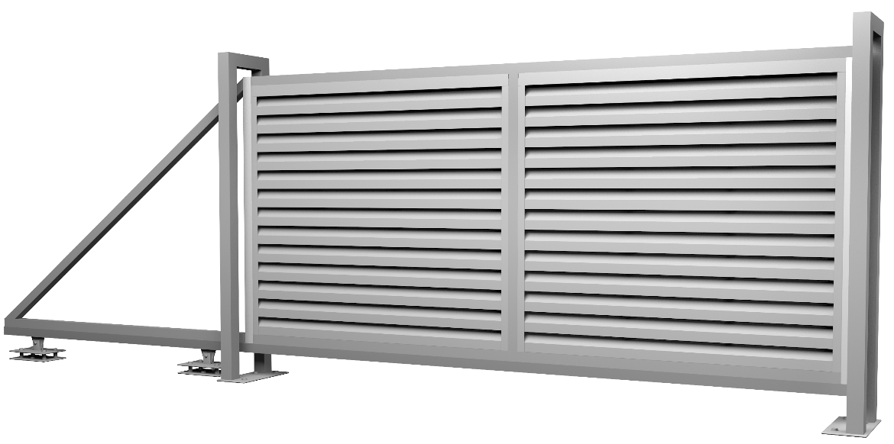 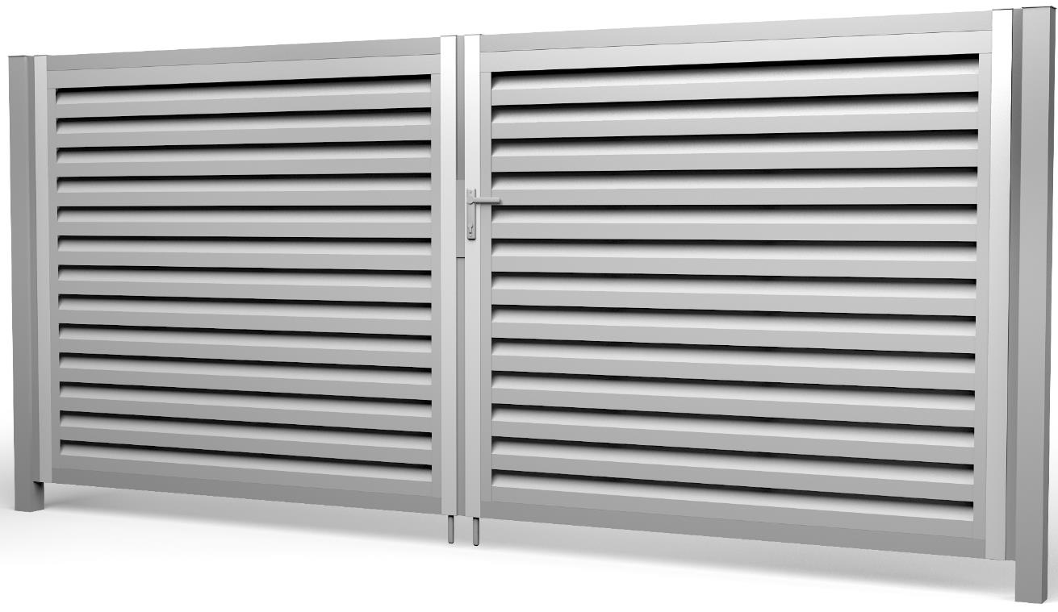 |  |  | 2.50 | 47,933 | -

 |  | Наименование | высота, м | ширина, м |  |  |  |  |  |  |  |  | Комплект откатных ворот:
 |  |  |  | 3.5 | 4.0 | 4.5 | 5.0 | 5.5 | 6.0 |  |  |  | 1. Рама ворот составная без заполнения для удобства транспортировки. 2. 2 опорных столба П-образных 60*60. 3. Роликовая система (Alutech для откатных ворот), в которую входят опоры роликовые 2шт, шина направляющая, ролик опорный, улавливатель нижний, улавливатель верхний, шина с поддерживающими роликами, подставка для роликовых опор 2шт, заглушка балки торцевая, анкерные болты.
 |  | Ворота откатные | 1.68 | 103,734 | 109,354 | 132,620 | - | - | -
 |  |  | 2.00 | 111,504 | 117,016 | 131,655 | 179,967 | 200,542 | 207,761
 |  |  | 2.50 | 133,574 | 139,560 | - | - | - | -

 |  | Наименование | высота, м | ширина, м |  |  |  |  |  | Комплект откатных ворот на готовые столбы:
 |  |  |  | 3.5 | 4.0 | 4.5 | 5.0 | 5.5 | 6.0 | 1. Рама ворот составная без заполнения для удобства транспортировки. 2. Кронштейн крепления нижнего и верхнего ловителей - 2шт, Кронштейн крепления поддерживающих роликов - 1 шт. 3. Роликовая система (Alutech для откатных ворот), в которую входят опоры роликовые 2шт, шина направляющая, ролик опорный, улавливатель нижний, улавливатель верхний, шина с поддерживающими роликами, подставка для роликовых опор 2шт, заглушка балки торцевая, анкерные болты. Отдельно приобретать кронштейны для кирпичных столбов не нужно (входит в п.2 комплекта)
 |  | Ворота откатные на кирпичные столбы | 1.68 | 89,663 | 95,282 | 109,266 | - | - | -
 |  |  | 2.00 | 95,593 | 101,107 | 115,746 | 154,437 | 167,122 | 174,332
 |  |  | 2.50 | 103,083 | 105,707 | - | - | - | -

Для ограждений жалюзи Техас |  | Наименование | высота, м | ширина, м |  |  | Наименование |  | высота, м | ширина, м |  |  | Комплект ворот и калиток:
 |  |  |  | 1.0 |  |  |  |  |  | 3.6 | 4.0 |  | Ворота: 2 створки, 2 столба, регулируемые петли (угол открывания 180°), замок Locinox, ответная планка, 2 ригеля Locinox. Калитка: 1 створка, 2 столба, регулируемые петли (угол открывания 180°), ответная планка, замок Locinox.
 |  | Калитка | 1.5 | 36,276 |  |  | Ворота распашные |  | 1.5 | 63,804 | -
 |  |  | 1.8 | 39,085 |  |  |  |  | 1.8 | 65,735 | 85,983
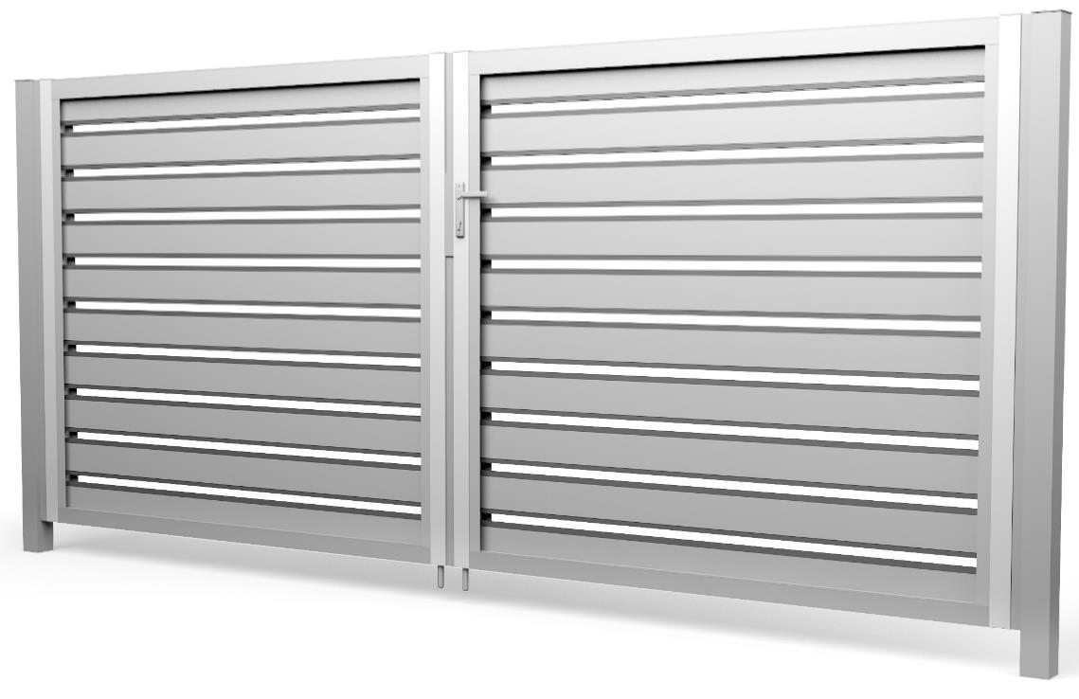 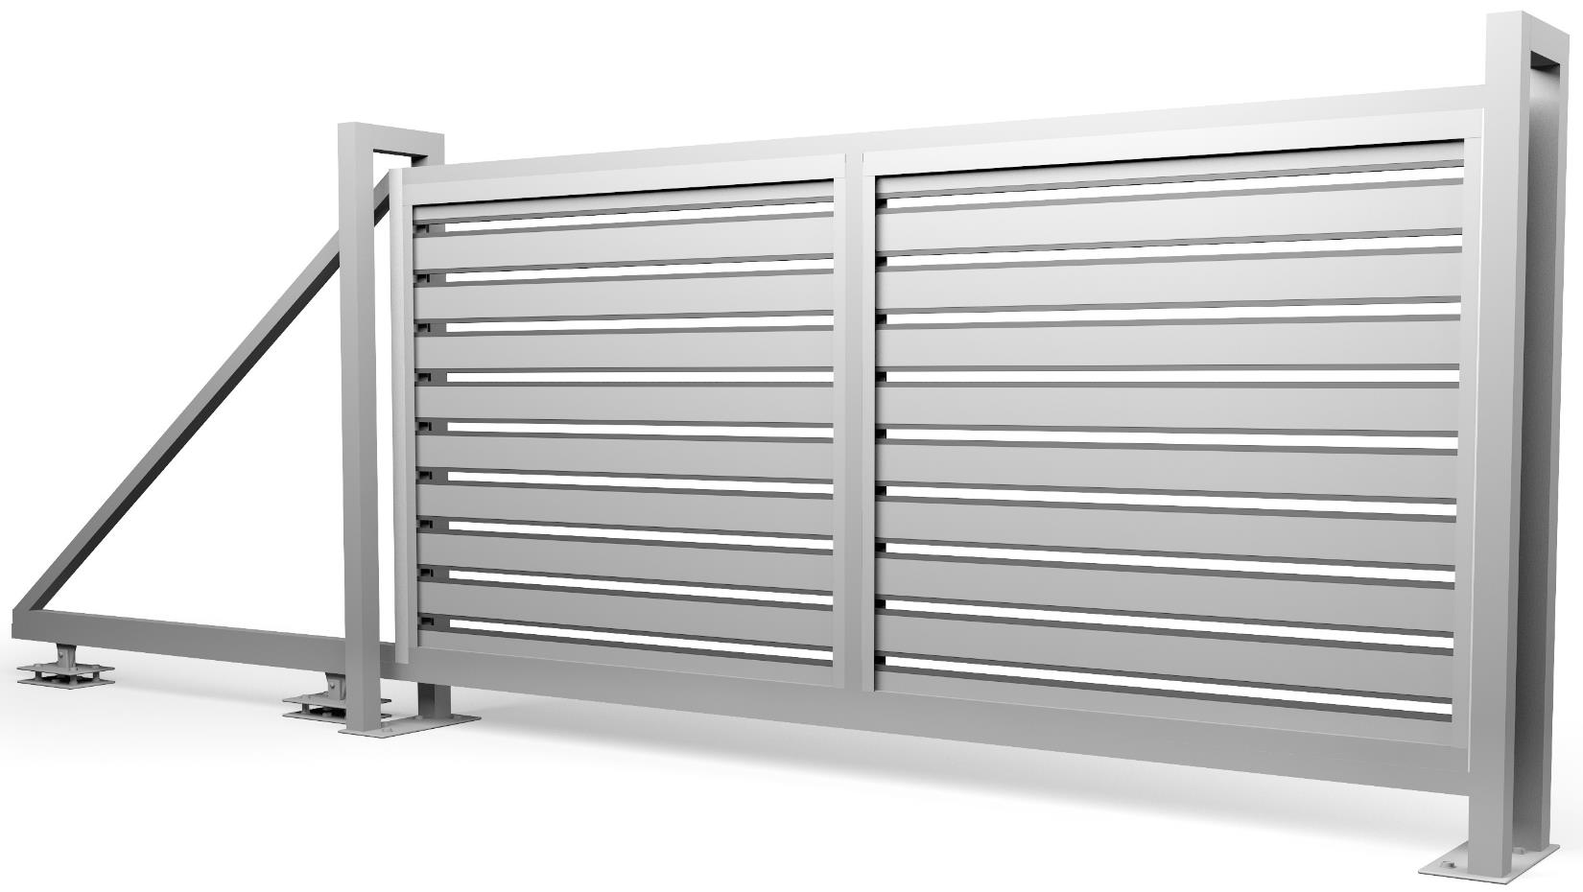 |  |  | 2.0 | 40,796 |  |  |  |  | 2.0 | 77,080 | 96,976

 |  | Наименование | высота, м | ширина, м |  |  |  |  |  |  |  |  | Комплект откатных ворот:
 |  |  |  | 3.5 | 4.0 | 4.5 | 5.0 | 5.5 | 6.0 |  |  |  | 1. Рама ворот составная без заполнения для удобства транспортировки. 2. 2 опорных столба П-образных 60*60. 3. Роликовая система (Alutech для откатных ворот), в которую входят опоры роликовые 2шт, шина направляющая, ролик опорный, улавливатель нижний, улавливатель верхний, шина с поддерживающими роликами, подставка для роликовых опор 2шт, заглушка балки торцевая, анкерные болты.
 |  | Ворота откатные | 1.5 | 100,621 | 106,071 | 119,636 | - | - | -
 |  |  | 1.8 | 103,733 | 109,354 | 123,337 | - | - | -
 |  |  | 2.0 | 111,504 | 117,016 | 131,655 | 179,967 | 200,542 | 207,761
 |  |  | 2.5 | 133,574 | 139,560 | - | - | - | -

 |  | Наименование | высота, м | ширина, м |  |  |  |  |  | Комплект откатных ворот на готовые столбы:
 |  |  |  | 3.5 | 4.0 | 4.5 | 5.0 | 5.5 | 6.0 | 1. Рама ворот составная без заполнения для удобства транспортировки. 2. Кронштейн крепления нижнего и верхнего ловителей - 2шт, Кронштейн крепления поддерживающих роликов - 1 шт. 3. Роликовая система (Alutech для откатных ворот), в которую входят опоры роликовые 2шт, шина направляющая, ролик опорный, улавливатель нижний, улавливатель верхний, шина с поддерживающими роликами, подставка для роликовых опор 2шт, заглушка балки торцевая, анкерные болты. Отдельно приобретать кронштейны для кирпичных столбов не нужно (входит в п.2 комплекта)
 |  | Ворота откатные на кирпичные столбы | 1.5 | 86,973 | 92,409 | 105,989 | - | - | -
 |  |  | 1.8 | 95,593 | 101,107 | 115,746 | - | - | -
 |  |  | 2.0 | 95,593 | 101,107 | 115,746 | 154,437 | 167,122 | 174,332
 |  |  | 2.5 | 103,083 | 105,707 | - | - | - | -

Для любых ограждений жалюзи с петлями PUMA |  | Наименование | высота, м | ширина, м |  |  | Наименование |  | высота, м | ширина, м |  | Комплект ворот и калиток:
 |  |  |  | 1.0 |  |  |  |  |  | 4.0 |  | Ворота: 2 створки, 2 столба, регулируемые петли (угол открывания 180°), ответная планка, замок Locinox Калитка (с замком Locinox): 1 створка, 2 столба, регулируемые петли (угол открывания 180°), ответная планка, замок Locinox Калитка (с электромех. замком): 1 створка, 2 столба, регулируемые петли Puma (угол открывания 180°), ответная планка, замок электромеханический Полис 18 (Россия). Прямоугольный фланец 230х230 - 2шт.
 |  |  |  | под бетонирование | на фланцах

 |  | Калитка жалюзи Puma с замком Locinox | 1.68 | 39,085 | - |  | Ворота жалюзи распашные Puma |  | 1.68 | 84,454
 |  |  | 2.00 | 40,796 | - |  |  |  | 2.00 | 96,976
 |  | Калитка жалюзи Puma с электромех. замком | 1.68 | - | 43,635
 |  |  | 2.00 | 42,296 | 45,346 |  |  |  |  | Цены с НДС указаны на стандартные цвета |  | Стандартные цвета: RAL 6005, RAL 7024, RAL 8017, RR 32 |  | Возможно исполнение в других цветах. Стоимость по согласованию

В комплект поставки входных групп заполнение не входит. Заполнение приобретается отдельно. |  |  |  |  |  |  |  | Продажа входных групп в ЦИНКЕ (без полимерного покрытия) ЗАПРЕЩЕНА!

Ваша Скидка |  | 0%

Дополнения для входных групп
 |  |  | Дополнения для входных групп
 |  |  |  |  |  | цены действительны с | 2026-07-24
Дополнения к Откатным воротам
Комплект для автоматизации откатных ворот |  |  |  |  |  | Цена, руб.
1. Привод Nice (Италия) RD400 (для ворот до 5,5 м включительно) или RBS600 (для ворот от 6,0 м) 2. Встроенный блок управления 3. Встроенный радиоприемник |  | 4. Пульт ДУ 5. Зубчатая рейка с креплением до 6,0 м включит. - пластиковая от 6,5 м - металлическая оцинкованная |  |  | код: 058364, 057040, 057041, 057042, 057043, 057044, 057045, 088848, 065531, 060999, 059180, 090939, 058559 | Для ворот до 5,5 м включительно | Для ворот 6 метров и более
 |  |  |  |  |  | 61,299 | 103,709
1. Привод Came (Италия) BXL04AGS (для ворот до 5,5 м включит.) или BX608AGS (для ворот от 6,0 м) 2. Встроенный блок управления 3. Встроенный радиоприемник |  | 4. Пульт ДУ 5. Зубчатая рейка с креплением до 6,0 м включит. - пластиковая от 6,5 м - металлическая оцинкованная |  |  | код: 823429, 823427, 823416, 823415, 823418, 823419, 823420, 823413, 823421, 823422, 823423, 823424, 823425, 823429 | 56,758 | 95,340
Рейка металлическая с креплением для откатных ворот
1. Рейка оцинкованная зубчатая 2. Профиль С 3. Болт с полукруглой головкой |  | 4. Пластина закладная для профиля С 5. Скоба для профиля С |  |  |  | 26,726 | 32,666

Дополнительные элементы для монтажа откатных ворот на Кирпичные столбы |  |  |  |  |  |  | Цена, руб.
 | Кронштейн крепления нижнего и верхнего ловителей |  |  | Кронштейн FLGU.400.0904 |  | 2 шт на один проём | 2,512
 | Кронштейн крепления поддерживающих роликов |  |  | Кронштейн SGN.02.718 |  | 1 шт на один проём | 889

Наименование |  |  |  | Комплект |  | Цвет | Цена, руб.
 | Комплект нащельников для откатных ворот - 2 шт |  |  | Нащельник 25х70х2300 мм - 2 шт |  | серый RAL 7024 корич. RAL 8017 | 683
 | Засов для откатных ворот (код: 727619) |  |  | Засов (кронштейн, ось, ручка) - 1 шт Кронштейн на раму - 1 шт Винт М6х16 мм - 2 шт Саморез 5,5х19 мм - 12 шт |  | черный RAL 9005 | 2,373
 | Замок навесной D10 "АЛЛЮР" ВС2-4-01С (код: 445803) |  |  | Корпус - алюминиевый сплав Механизм - дисковый Диаметр дужки - 10 мм Внут. высота дужки (в закр. состоянии) - 54 мм |  | серый | 730

Дополнения к Распашным воротам и Калиткам
Ширина ворот | Комплект для автоматизации распашных ворот (только Profi, Bastion, Medium от 4,5 метра, Protect, Estet, Estet Plus, Жалюзи) |  |  |  |  |  | Цена, руб.
3,0 - 4,5м | Nice (Италия) | Привод электромеханический WG 2024 (со встр. приемником) - 2 шт, Блок управления - 1 шт, Пульт ДУ - 2 шт, Кронштейны крепления к столбам и створкам |  |  |  | код: 119619 | 85,155
 | Came (Италия) | Привод электромеханический AXL 20DGS - 2 шт, Блок управления - 1 шт, Пульт ДУ - 2 шт, фотоэлементы - 2 шт, Кронштейны крепления к столбам и створкам |  |  |  | код: 823428 | 78,724
5,0 - 9,0м | Nice (Италия) | Привод электромеханический TOONA TO5016/Р - 2 шт, Блок управления - 1 шт, Приемник встраиваемый - 1 шт, Пульт ДУ - 2 шт, Кронштейны крепления к столбам и створкам |  |  |  | код: 080670 | 108,817
 | Came (Италия) | Привод электромеханический A5000А - 2 шт, Блок управления - 1 шт, Пульт ДУ - 2 шт, фотоэлементы - 2 шт, Кронштейны крепления к столбам и створкам |  |  |  | код: 823431 | 121,270

Наименование |  |  |  | Комплект |  | Цвет | Цена, руб.
 | Фланец квадратный для опорных столбов ворот шириной от 6,5 метров |  |  | Фланец 400х400х10 мм |  | - | 6,269
 | Доводчик калитки со скользящей тягой max вес створки - 100 кг (код: 669187) |  |  | Доводчик - 1 шт Пластина 185х70 мм - 1 шт Саморезы 5,5х32 мм - 4 шт Винты М6х16 мм - 4 шт |  | черный RAL 9005 | 8,258
 | Планка ответная Medium |  |  | Планка - 1 шт |  | зеленый RAL 6005 черный RAL 9005 | 1,386
 | Проушины для навесного замка |  |  | Проушины – 2 шт Саморезы 5,5х19 мм – 8 шт |  | зеленый RAL 6005 черный RAL 9005 | 712
 | Засов для ворот Profi |  |  | Засов в сборе с ответной скобой Саморезы 5,5х19 мм – 8 шт |  | зеленый RAL 6005 черный RAL 9005 | 2,264
 | Кронштейн для датчика ДПМГ |  |  | Уголок - 2 шт Саморезы 5,5х19 мм - 4 шт |  | черный RAL 9005 | 2,321
 | Ригель "Эконом" для ворот Medium NEW (60x40) и Colority® Zinc |  |  | Ригель в сборе - 1 шт Саморезы 5,5х19 мм - 6 шт |  | зеленый RAL 6005 серый RAL 7040 черный RAL 9005 | 1,826

Общее для комплектов Автоматизации Откатных ворот и Распашных ворот и Калиток
Дополнительно для комплектов автоматизации возможно приобрести |  |  |  |  |  |  | Цена, руб.
 | GSM модуль Е-01 модуль управления ворота с комплектом для автоматизацией с телефона (по звонку) |  |  |  |  |  | 11,424
 | Лампа светодиодная постоянного тока ELDC (для откатных ворот и распашных ворот 3,5 - 4,5 м) |  |  |  |  |  | 6,825
 | Лампа светодиодная переменного тока ELAC (для распашных ворот 5,0 - 9,0 м) |  |  |  |  |  | 6,825
 | Пульт ДУ 2к с динамическим кодом FLO2R-S |  |  |  |  |  | 3,465
 | Фотоэлементы Slim EPS (код: 168498) (для распашных ворот и откатных ворот 3,0 - 5,5 м) |  |  |  |  |  | 8,295
 | Фотоэлементы Slim BlueBus EPSB (код: 211104) (для распашных ворот 5,0 - 9,0 м и откатных ворот 6,0 - 9,0 м) |  |  |  |  |  | 8,295
 | Фотоэлементы EPM (код: 176659) (для распашных ворот и откатных ворот 3,0 - 5,5 м) |  |  |  |  |  | 8,295
 | Фотоэлементы BlueBus EPMB (код: 365273) (для распашных ворот 5,0 - 9,0 м и откатных ворот 6,0 - 9,0 м) |  |  |  |  |  | 8,295
 | Переключатель замковый EKS |  |  |  |  |  | 7,245

Ваша скидка | 0%

Locinox
 |  | Locinox - Элементы ограждений |  |  |  |  | цены действительны с | 2026-07-24
Наименование | Изображение продукции | Модель | Размеры профиля установки |  |  | Комплект |  | Цена, руб.
 |  |  | мин |  | макс
Комплект: Промышленный замок в металлическом корпусе* |  | Замок LAKQ6060 (4040) U2** | 60 мм |  | 80 мм | Цвет | 6005, 9005, Алюминий | 22,696
 |  |  |  |  |  | Ручка | 3006М
 |  |  |  |  |  | Цилиндр | 3012VSZ
 |  |  |  |  |  | Ключи | 3 штуки
 |  | Ответная планка SAKL QF | 40 мм |  | 60 мм | Упорная часть | Алюминий с резиновыми полосами | 3,996
Комплект: Электро механический замок в металлическом корпусе* |  | LEKQ6060 U2 | 60 мм |  | 80 мм | Цвет | 6005 | 42,145
 |  |  |  |  |  | Ручка | 3006R
 |  |  |  |  |  | Цилиндр | 3012VSZ
 |  |  |  |  |  | Ключи | 3 штуки
 |  | Ответная планка SAKL QF | 40 мм |  | 60 мм | Упорная часть | Алюминий с резиновыми полосами | 3,996
Комплект : Замок в полиамидном корпусе* |  | LAKZ6060 (4040) P1** | 60 мм |  |  | Цвет | 6005.9005 | 14,452
 |  |  |  |  |  | Ручка | 3006P
 |  |  |  |  |  | Цилиндр | 3012VCA
 |  |  |  |  |  | Ключи | 3 штуки
 |  | Ответная планка SAKL QF | 40 мм |  | 60 мм | Упорная часть | Алюминий с резиновыми полосами | 3,996
Комплект: Врезной замок HYBRID* |  | HYBRID 6060 | 60 мм |  |  | Цвет | отсутствует | 22,937
 |  | Ручки |  |  |  | 3006M-H, алюминий
 |  | Цилиндр и ключи |  |  |  | 3012-80-STD-VSZ, 3 штуки
 |  | Защитная накладка для замка |  |  |  | 3020-HYB, цвет - черный
 |  | Ответная планка SHKM |  |  |  | Цвет алюминий
Комплект: Врезной замок FORTYLOCK* |  | FORTYLOCKSET40ALUSTD | 40 мм |  |  | Цвет | отсутствует | 19,911
 |  | Ручки |  |  |  | 3006M-H, алюминий
 |  | Цилиндр и ключи |  |  |  | 3012-54-STD-VSZ, 3 штуки
 |  | Защитная накладка для замка |  |  |  | 3020-HYB-ALU, Полиамид
 |  | Ответная планка SFKI-QF40 |  |  |  | Цвет алюминий
Комплект: Замок для откатных ворот* |  | LSKZ6060 U2 | 60 мм |  |  | Цвет | 6005, 9005, Алюминий | 26,891
 |  |  |  |  |  | Ручка | 3006S
 |  |  |  |  |  | Цилиндр | 3012VSZ
 |  |  |  |  |  | Ключи | 3 штуки
 |  | Ответная планка SSKZ QF | 80 мм |  | > | Нержавеющая сталь |  | 8,964
 |  | Крышка O-SET для ответной планки SSKZ QF | 80 мм |  | > | Алюминий |  | 2,956
Ответная планка замка HYBRID 6060 |  | SHKM | 40 мм |  | 60 мм | Алюминий |  | 4,706
Ответная планка замка FORTYLOCK |  | SFKI-QF40 | 30 мм |  | 40 мм | Алюминий |  | 3,000
Ответная планка из полиамида |  | SMKL QF | 40 мм |  | > | Цвет | 6005, 9005, 9010 | 2,350
Элемент быстрого монтажа |  | QUICK-FIX | 1 шт |  |  |  |  | 604
Петля для промышленных ворот |  | GBMU4D16Z | для ворот с массой створки до 200 кг |  |  | Петля с регулировкой в четырех направлениях |  | 3,680
Петля для промышленных ворот |  | G90Z-M20 | для ворот с массой створки до 300 кг |  |  | Петля с регулировкой в одном направлении |  | 1,271
Петля универсальная |  | GAM12 130 мм (для калиток Эконом) | для ворот с массой створки до 100 кг |  |  | Петля универсального открывания |  | 1,712
 |  | GAM12 150 мм (для ворот Эконом) |  |  |  |  |  | 1,880
Ригель створки ворот |  | VSF QF | мин 40 мм | ход 140 мм | регулировка по высоте +100 мм | Основная часть - алюминий, Запорная часть - цинк |  | 5,937
Фиксатор ригелей ворот |  | OGS | стопорная планка для ворот из профиля 40 - 60 мм |  | для ригелей VSF VSA | Полиэтилен армированный стекловолокном |  | 7,826
Фиксатор створки ворот |  | UGC | регулировка резинового отбойника 40 - 60 мм |  | регулировка крюка +40 мм | Положение крюка под нижним профилем ворот |  | 6,295
Доводчик гидравлический для петель на 90° или 180° |  | VERTICLOSE | для створок массой до 150 кг и шириной до 1,5 м |  |  | Регулируемые скорость и сила закрытия Отбойник прилагается в комплекте |  | 96,558
Фиксатор створки ворот антивандальный |  | HOOK-IN | мин 40 | Нержавеющая сталь |  | Предотвращает взлом ворот с помощью лома |  | 2,588
Внимание! Продажа Элементов Locinox в количестве более 30 шт запрещена
*Стоимость комплекта складывается из замка (ручки, цилиндр, ключи – отдельно не продаются) и ответной планки
**6060 (4040) – поддерживается на складе для 60 и 40 профиля
Дополнительно можно заказать любую продукцию из каталога Locinox, сроки поставки и цену узнавайте в отделах продаж

Ваша Скидка | 0%

Ограждения Жалюзи
 |  |  |  | Ограждения Жалюзи Grand Line® |  |  |  |  |  |  |  |  |  |  | цены действительны с | 2026-07-24
 |  |  |  | Розничная цена, руб / м.п.
 |  | тип полимерного покрытия |  | полиэфир (двс + Twincolor) |  |  |  |  |  |  |  |  | полиэфир (односторонний)
 |  | текстурированное / гладкое |  | Print (рисунок дерево) |  |  |  | т | г | т | т | г | т | т | г | г | г
 |  | толщина полимерног опокрытия |  | 30 | 30 | 25 | 25 | 30-35 | 25 | 25 | 25 | 25 | 35 | 25 | 25 | 25 | 25
 |  | содержание цинка г/м2 |  | 140 | 140 | 100-140 | 100-140 | 275 | 275 | 140 | 100-140 | 60-140 | 180 | 100-140 | 100-140 | 60-100 | 80-100
 |  |  |  | Print-double Elite | Print Elite | Print-double Premium | Print Premium 0,45 | Velur X | Atlas X | Drap-double TX | Drap TwinColor | PE 0,45 двс | Satin Matt/Satin Matt TX | Drap/ Drap TX 0,5 | Satin | PE 0,45 | PE 0,5
Общие элементы |  | Декоративная накладка на столб | прямая 62х55 | 310 | 266 | 237 | 190 | 225 | 213 | 199 | 184 | 156 | 194 | 185 | 169 | 147 | 169
 |  |  | прямая 60х60 | 310 | 266 | 237 | 190 | 225 | 213 | 199 | 184 | 156 | 194 | 185 | 169 | 147 | 169
 |  |  | прямая 80х80 | 421 | 360 | 320 | 257 | 305 | 288 | 268 | 248 | 210 | 262 | 250 | 227 | 197 | 227
 |  |  | угловая 62х55 | 421 | 360 | 320 | 257 | 305 | 288 | 268 | 248 | 210 | 262 | 250 | 227 | 197 | 227
 |  |  | угловая 60х60 | 421 | 360 | 320 | 257 | 305 | 288 | 268 | 248 | 210 | 262 | 250 | 227 | 197 | 227
 |  |  | угловая 80х80 | 557 | 476 | 422 | 338 | 402 | 379 | 353 | 326 | 275 | 345 | 329 | 298 | 257 | 298

Milan
 |  | ламель |  | 528 | 451 | 400 | 321 | 381 | 359 | 335 | 309 | 262 | 327 | 312 | 283 | 263 | 283
 |  | стойка |  | 480 | 410 | 364 | 292 | 346 | 327 | 305 | 281 | 238 | 297 | 284 | 257 | 223 | 257
 |  | крепежный вкладыш |  | 747 | 747 | 747 | 747 | 747 | 747 | 747 | 747 | 747 | 747 | 747 | 747 | 747 | 747
 |  | крышка |  | 480 | 410 | 364 | 292 | 346 | 327 | 305 | 281 | 238 | 297 | 284 | 257 | 223 | 257
 |  | крепежная планка |  | 169 | 146 | 130 | 106 | 125 | 118 | 111 | 103 | 88 | 108 | 104 | 95 | 83 | 95
 |  | для ворот и калиток | ламель стартовая / финишная | 421 | 360 | 320 | 257 | 305 | 288 | 268 | 248 | 210 | 262 | 250 | 227 | 197 | 227
 |  |  | нащельник | 185 | 160 | 143 | 116 | 136 | 129 | 121 | 112 | 96 | 118 | 113 | 103 | 91 | 103

Milan Slim
 |  | ламель |  | 421 | 360 | 320 | 257 | 305 | 288 | 268 | 248 | 210 | 262 | 250 | 227 | 211 | 227
 |  | стойка |  | 376 | 322 | 286 | 230 | 272 | 257 | 240 | 222 | 188 | 234 | 224 | 203 | 176 | 203
 |  | крепежный вкладыш |  | 633 | 633 | 633 | 633 | 633 | 633 | 633 | 633 | 633 | 633 | 633 | 633 | 633 | 633
 |  | крышка |  | 421 | 360 | 320 | 257 | 305 | 288 | 268 | 248 | 210 | 262 | 250 | 227 | 197 | 227
 |  | крепежная планка |  | 169 | 146 | 130 | 106 | 125 | 118 | 111 | 103 | 88 | 108 | 104 | 95 | 83 | 95
 |  | для ворот и калиток | ламель стартовая / финишная | 376 | 322 | 286 | 230 | 272 | 257 | 240 | 222 | 188 | 234 | 224 | 203 | 176 | 203
 |  |  | нащельник | 185 | 160 | 143 | 116 | 136 | 129 | 121 | 112 | 96 | 118 | 113 | 103 | 91 | 103

Tokyo
 |  | ламель |  | 733 | 625 | 555 | 443 | 527 | 497 | 463 | 427 | 360 | 452 | 431 | 390 | 306 | 390
 |  | стойка |  | 480 | 410 | 364 | 292 | 346 | 327 | 305 | 281 | 238 | 297 | 284 | 257 | 223 | 257
 |  | крепежный вкладыш |  | 741 | 741 | 741 | 741 | 741 | 741 | 741 | 741 | 741 | 741 | 741 | 741 | 741 | 741
 |  | крышка |  | 480 | 410 | 364 | 292 | 346 | 327 | 305 | 281 | 238 | 297 | 284 | 257 | 223 | 257
 |  | крепежная планка |  | 169 | 146 | 130 | 106 | 125 | 118 | 111 | 103 | 88 | 108 | 104 | 95 | 83 | 95
 |  | для ворот и калиток | ламель стартовая / финишная | - | - | - | - | - | - | - | - | - | - | - | - | - | -
 |  |  | нащельник | 185 | 160 | 143 | 116 | 136 | 129 | 121 | 112 | 96 | 118 | 113 | 103 | 91 | 103

Texas
 |  | ламель лицевая 50 |  | 310 | 266 | 237 | 190 | 225 | 213 | 199 | 184 | 156 | 194 | 185 | 169 | 147 | 162
 |  | ламель обратная 50 |  | 310 | 266 | 237 | 190 | 225 | 213 | 199 | 184 | 156 | 194 | 185 | 169 | 147 | 162
 |  | ламель лицевая 100 |  | 557 | 476 | 422 | 338 | 402 | 379 | 353 | 326 | 275 | 345 | 329 | 298 | 257 | 285
 |  | ламель обратная 100 |  | 376 | 322 | 286 | 230 | 272 | 257 | 240 | 222 | 188 | 234 | 224 | 203 | 176 | 195
 |  | ламель лицевая 125 |  | 666 | 568 | 504 | 403 | 479 | 452 | 421 | 388 | 328 | 411 | 392 | 355 | 306 | 340
 |  | ламель обратная 125 |  | 421 | 360 | 320 | 257 | 305 | 288 | 268 | 248 | 210 | 262 | 250 | 227 | 197 | 218
 |  | ламель лицевая 150 |  | 666 | 568 | 504 | 403 | 479 | 452 | 421 | 388 | 328 | 411 | 392 | 355 | 306 | 421
 |  | ламель обратная 150 |  | 480 | 410 | 364 | 292 | 346 | 327 | 305 | 281 | 238 | 297 | 284 | 257 | 223 | 247
 |  | ламель лицевая 200 |  | 829 | 707 | 627 | 500 | 596 | 561 | 523 | 482 | 406 | 510 | 486 | 440 | 379 | 421
 |  | ламель обратная 200 |  | 666 | 568 | 504 | 403 | 479 | 452 | 421 | 388 | 328 | 411 | 392 | 355 | 306 | 340
 |  | стойка без крепежного вкладыша |  | 247 | 245 | 189 | 153 | 180 | 170 | 159 | 147 | 126 | 155 | 149 | 135 | 118 | 340
 |  | стойка под крепежный вкладыш |  | 286 | 245 | 218 | 176 | 208 | 196 | 183 | 170 | 144 | 179 | 171 | 156 | 136 | 150
 |  | крепежный вкладыш 125 |  | 683 | 683 | 683 | 683 | 683 | 683 | 683 | 683 | 683 | 683 | 683 | 683 | 683 | 683
 |  | крепежный вкладыш 150 |  | 708 | 708 | 708 | 708 | 708 | 708 | 708 | 708 | 708 | 708 | 708 | 708 | 708 | 708
 |  | крышка 30х15 |  | 218 | 187 | 167 | 135 | 159 | 151 | 141 | 131 | 112 | 138 | 132 | 120 | 105 | 116
 |  | крышка 45х20 |  | 310 | 266 | 237 | 190 | 225 | 213 | 199 | 184 | 156 | 194 | 185 | 169 | 147 | 162
 |  | крепежная планка нижняя |  | 218 | 187 | 167 | 135 | 159 | 151 | 141 | 131 | 112 | 138 | 132 | 120 | 105 | 116
 |  | крепежная планка верхняя |  | 231 | 199 | 177 | 143 | 169 | 160 | 150 | 139 | 118 | 146 | 140 | 127 | 111 | 122
 |  | для ворот и калиток | ламель лицевая 125 стартовая / финишная | 340 | 291 | 259 | 208 | 246 | 233 | 217 | 201 | 171 | 212 | 203 | 184 | 160 | 184
 |  |  | ламель обратная 125 стартовая / финишная | 310 | 266 | 237 | 190 | 225 | 213 | 199 | 184 | 156 | 194 | 185 | 169 | 147 | 169
 |  |  | ламель лицевая 150 стартовая / финишная | 480 | 410 | 364 | 292 | 346 | 327 | 305 | 281 | 238 | 297 | 284 | 257 | 223 | 257
 |  |  | ламель обратная 150 стартовая / финишная | 310 | 266 | 237 | 190 | 225 | 213 | 199 | 184 | 156 | 194 | 185 | 169 | 147 | 169
 |  |  | стойка | 421 | 360 | 320 | 257 | 305 | 288 | 268 | 248 | 210 | 262 | 250 | 227 | 197 | 227
 |  |  | нащельник 125 | 185 | 160 | 143 | 116 | 136 | 129 | 121 | 112 | 96 | 118 | 113 | 103 | 91 | 103
 |  |  | нащельник 150 | 185 | 160 | 143 | 116 | 136 | 129 | 121 | 112 | 96 | 118 | 113 | 103 | 91 | 103

Palermo
 |  | ламель |  | 557 | 476 | 422 | 338 | 402 | 379 | 353 | 326 | 275 | 345 | 329 | 298 | 257 | 298
 |  | cтойка боковая крепежная |  | 480 | 410 | 364 | 292 | 346 | 327 | 305 | 281 | 238 | 297 | 284 | 257 | 223 | 257
 |  | планка опорная составная внешняя |  | 666 | 568 | 504 | 403 | 479 | 452 | 421 | 388 | 328 | 411 | 392 | 355 | 306 | 355
 |  | планка опорная составная внутренняя |  | 421 | 360 | 320 | 257 | 305 | 288 | 268 | 248 | 210 | 262 | 250 | 227 | 197 | 227
 |  | планка вертикальная лицевая |  | 310 | 266 | 237 | 190 | 225 | 213 | 199 | 184 | 156 | 194 | 185 | 169 | 147 | 169
 |  | планка вертикальная обратная |  | 286 | 245 | 218 | 176 | 208 | 196 | 183 | 170 | 144 | 179 | 171 | 156 | 136 | 156
 |  | крышка 50х75 |  | 666 | 568 | 504 | 403 | 479 | 452 | 421 | 388 | 328 | 411 | 392 | 355 | 306 | 355
 |  | для ворот и калиток | ламель | 376 | 322 | 286 | 230 | 272 | 257 | 240 | 222 | 188 | 234 | 224 | 203 | 176 | 203
 |  |  | нащельник | 185 | 160 | 143 | 116 | 136 | 129 | 121 | 112 | 96 | 118 | 113 | 103 | 91 | 103

Скидка | 0%

Штакетник_горизонтальный
ВАЖНО!
Промежуток м/у штакетинами для Шахматки должен быть не более:
► Круглый GL - 115 мм
► Прямоугольный GL - 100 мм
► Полукруглый Slim GL - 80 мм
2025-08-13

50
23,3
100
Одностороннее заполнение
50
23,3
100
Двустороннее заполнение
50
23,3
100
65
148,5
a
b
Заполнение шахматка

Общая длина забора, м | 10.0 | впишите величину
Ширина секции, мм (от 500 до 3000 мм) | 2,500 | впишите величину
Высота забора, мм (max 2000 мм) | 2,000 | впишите величину
Полукруглый Slim GL |  | выберите из списка
Примерный промежуток м/у штакетинами, мм | 30 | впишите величину
Тип заполнения | двусторонний | выберите из списка
Количество углов у забора | 0 | впишите величину
Входные группы
Калитка 1,68м х 1,0м | 0
Ворота откатные 2м х 4м | 0

 |  |  | Итого
 |  |  | Тип заполнения |  | двусторонний
 |  |  | Тип штакетника (ширина) |  | Полукруглый Slim GL 100 мм
 |  |  | Длина штакетника, мм | 2,490 | 128 шт
 |  |  | Длина штакетника, мм | 860 | 0 шт
 |  |  | Длина штакетника, мм | 1,930.0 | 32 шт
 |  |  | Длина штакетника, мм | 1,930.0 | 32 шт
 |  |  | Длина штакетника, мм | 0.0 | 0 шт
 |  |  | Крышка для забора |  | 4 шт L= 2500 мм
 |  |  | Декоративная накладка | прямая | 10 шт L=2000 мм
 |  |  |  | угловая | -
 |  |  | Планка вертикальная | лицевая | 12 шт L= 2000 мм
 |  |  |  | обратная | 12 шт L= 2000 мм
 |  |  |  | лицевая | 0 шт L= 1800 мм
 |  |  |  | обратная | 0 шт L= 1800 мм
 |  |  |  | лицевая | 0 шт L= 2000 мм
 |  |  |  | обратная | 0 шт L= 2000 мм
 |  |  | Столбы, шт |  | 5
 |  |  | Саморезы 4,2 *16 для штакетника |  | 768 шт
 |  |  | Саморезы 5,5 *19 для вертикальной планки |  | 48 шт

 |  |  | Данные по ограждению |  |  |  | Справочная инфо
 |  |  | Тип заполнения |  | двусторонний |  |  | 1 секция | всего
 |  |  | Тип штакетника (ширина) |  | Полукруглый Slim GL 100 мм |  | односторонний | 16 | 64 |  | расчетный промежуток м/у штакет 23 мм |  |  | 23.3
 |  |  | Общая длина забора, м |  | 10.0 |  | двусторонний | 32 | 128 |  | расчетный промежуток м/у штакет 23 мм |  |  | 23.3
 |  |  | Длина штакетника, мм |  | 2,490 |  | шахматка сторона a | 16 | 64 |  | расчетный промежуток м/у штакет 23 мм |  |  | 23.3
 |  |  | Количество штакетин в секции, шт |  | 32 |  | шахматка сторона b | 15 | 60 | 124 | расчетный промежуток м/у штакет 32 мм |  | 148.5 | 32.1 | 65
 |  |  | Количество штакетин в заказе всего, шт |  | 128
 |  |  | Количество секций всего, шт |  | 4
 |  |  | Крышка для забора |  | 4 шт L= 2500 мм
 |  |  | Декоративная накладка | прямая | 10 шт L=2000 мм
 |  |  |  | угловая | -
 |  |  | Планка вертикальная | лицевая | 12 шт L= 2000 мм
 |  |  |  | обратная | 12 шт L= 2000 мм
 |  |  | Столбы, шт |  | 5
 |  |  | Саморезы 4,2 *16 для штакетника |  | 768 шт
 |  |  | Саморезы 5,5 *19 для вертикальной планки |  | 48 шт

 |  |  | Рекомендуемые товары
 |  |  | Магнитная насадка |  | 1 шт
 |  |  | Корректор для ремонта царапин |  | 1 шт

 |  |  | Данные по Калиткам |  |  |  | Справочная инфо
 |  |  | Тип заполнения |  | двусторонний |  |  | 1 калитка | всего
 |  |  | Тип штакетника (ширина) |  | Полукруглый Slim GL 100 мм |  | односторонний | 14 | 0
 |  |  | Калитка 1,68м х 1,0м, шт |  | 0 |  | двусторонний | 28 | 0
 |  |  | Длина штакетника, мм |  | 860 | 1800 | шахматка сторона a | 14 | 0
 |  |  | Количество штакетин в Калитке, шт |  | 28 |  | шахматка сторона b | 13 | 0 | 0
 |  |  | Количество штакетин в заказе всего, шт |  | 0
 |  |  | Планка вертикальная | лицевая | 0 шт L= 1800 мм
 |  |  |  | обратная | 0 шт L= 1800 мм
 |  |  | Саморезы 4,2 *16 для штакетника |  | 0 шт
 |  |  | Саморезы 5,5 *19 для вертикальной планки |  | 0 шт

 |  |  | Данные по воротам |  |  |  | Справочная инфо Ворота
 |  |  | Тип заполнения |  | двусторонний |  |  | 1 створка | 2 створка | 3 створка | всего
 |  |  | Тип штакетника (ширина) |  | Полукруглый Slim GL 100 мм |  | односторонний | 16 | 16 | 0 | 0
 |  |  | Ворота откатные 2м х 4м, шт |  | 0 |  | двусторонний | 32 | 32 | 0 | 0
 |  |  | Длина штакетника для створки №1, мм |  | 1,930.0 | 2000 | шахматка сторона a | 16 | 16 | 0 | 0
 |  |  | Длина штакетника для створки №2, мм |  | 1,930.0 | 2000 | шахматка сторона b | 15 | 15 | 0 | 0 | 0
 |  |  | Длина штакетника для створки №3, мм |  | 0.0 | 0
 |  |  | Количество штакетин в одних Воротах, шт |  | 0
 |  |  | Количество штакетин в заказе всего, шт |  | 0
 |  |  | Планка вертикальная | лицевая | 0 шт L= 2000 мм |  | шахматка
 |  |  |  | обратная | 0 шт L= 2000 мм |  | 32 | 32 | 0
 |  |  | Саморезы 4,2 *16 для штакетника |  | 0 шт |  | 1 | 2 | 3
 |  |  | Саморезы 5,5 *19 для вертикальной планки |  | 0 шт

 |  |  | Выбрать калитку | ширина | высота | Планки
 |  |  | Калитка 1,68м х 1,0м | 860 | 1680 | 1800
 |  |  | Калитка 1,68м х 1,5м | 1370 | 1680 | 1800
 |  |  | Калитка 2,0м х 1,0м | 860 | 2000 | 2000
 |  |  | Калитка Puma 2,0м х 1,0м | 880 | 2000 | 2000
 |  |  | Калитка 2,0м х 1,5м | 1370 | 2000 | 2000
 |  |  | Калитка 2,5м х 1,0м | 860 | 2500 | 2500

 |  |  | Выбрать ворота | ширина №1 | ширина №2 | ширина №3 | высота | кол-во секций в створке | Планки
 |  |  | Ворота откатные 1,68м х 3,5м | 1670 | 1670 | 0 | 1402 | 2 | 1800
 |  |  | Ворота откатные 1,68м х 4м | 1930 | 1930 | 0 | 1402 | 2 | 1800
 |  |  | Ворота откатные 1,68м х 4,5м | 2130 | 2130 | 0 | 1402 | 2 | 1800
 |  |  | Ворота откатные 2м х 3,5м | 1670 | 1670 | 0 | 1732 | 2 | 2000
 |  |  | Ворота откатные 2м х 4м | 1930 | 1930 | 0 | 1732 | 2 | 2000
 |  |  | Ворота откатные 2м х 4,5м | 2130 | 2130 | 0 | 1732 | 2 | 2000
 |  |  | Ворота откатные 2м х 5м | 1410 | 1410 | 1910 | 1732 | 3 | 2000
 |  |  | Ворота откатные 2м х 5,5м | 1410 | 1910 | 1910 | 1732 | 3 | 2000
 |  |  | Ворота откатные 2м х 6м | 1910 | 1910 | 1910 | 1732 | 3 | 2000
 |  |  | Ворота откатные 2,5м х 3,5м | 1670 | 1670 | 0 | 2191 | 2 | 2500
 |  |  | Ворота откатные 2,5м х 4м | 1930 | 1930 | 0 | 2191 | 2 | 2500
 |  |  | Ворота распашные Puma 1,68м х 4,0м | 1880 | 1880 | 0 | 1512 | 2 | 1800
 |  |  | Ворота распашные Puma 2,0м х 4,0м | 1880 | 1880 | 0 | 1842 | 2 | 2000
 |  |  | Ворота распашные 1,68м х 3,6м | 1670 | 1670 | 0 | 1512 | 2 | 1800
 |  |  | Ворота распашные 1,68м х 4м | 1860 | 1860 | 0 | 1512 | 2 | 1800
 |  |  | Ворота распашные 2м х 3,6м | 1670 | 1670 | 0 | 1842 | 2 | 2000
 |  |  | Ворота распашные 2м х 4м | 1860 | 1860 | 0 | 1842 | 2 | 2000
 |  |  | 2500

 |  |  | Круглый GL | 128 |  |  | Полукруглый Slim GL | 100
 |  |  | Прямоугольный GL | 118
 |  |  | Полукруглый Slim GL | 100

